Pivot
S&P Mid | (Multiple Items)
2025-Q3, IWM
Row Labels | Count of MSM
1-Jul | 1
2-Jul | 2
3-Jul | 1
7-Jul | 1
8-Jul | 1
9-Jul | 4
10-Jul | 7
11-Jul | 2
13-Jul | 1
14-Jul | 2
15-Jul | 11
16-Jul | 10
17-Jul | 10
18-Jul | 5
20-Jul | 2
21-Jul | 12
22-Jul | 22
23-Jul | 46
24-Jul | 44
25-Jul | 7
27-Jul | 3
28-Jul | 31
29-Jul | 32
30-Jul | 107
31-Jul | 151
1-Aug | 26
2-Aug | 2
3-Aug | 6
4-Aug | 63
5-Aug | 128
6-Aug | 203
7-Aug | 266
8-Aug | 37
10-Aug | 6
11-Aug | 102
12-Aug | 149
13-Aug | 142
14-Aug | 199
15-Aug | 9
18-Aug | 26
19-Aug | 26
20-Aug | 30
21-Aug | 37
22-Aug | 13
24-Aug | 1
25-Aug | 12
26-Aug | 26
27-Aug | 28
28-Aug | 31
29-Aug | 10
2-Sep | 7
3-Sep | 9
4-Sep | 23
5-Sep | 4
8-Sep | 6
9-Sep | 18
10-Sep | 18
11-Sep | 18
12-Sep | 3
15-Sep | 5
16-Sep | 6
17-Sep | 4
18-Sep | 11
19-Sep | 4
22-Sep | 2
23-Sep | 4
24-Sep | 2
25-Sep | 13
26-Sep | 2
29-Sep | 10
30-Sep | 3
Grand Total | 2265

Charts
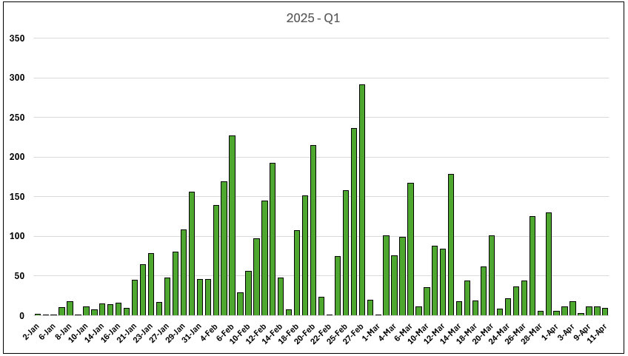
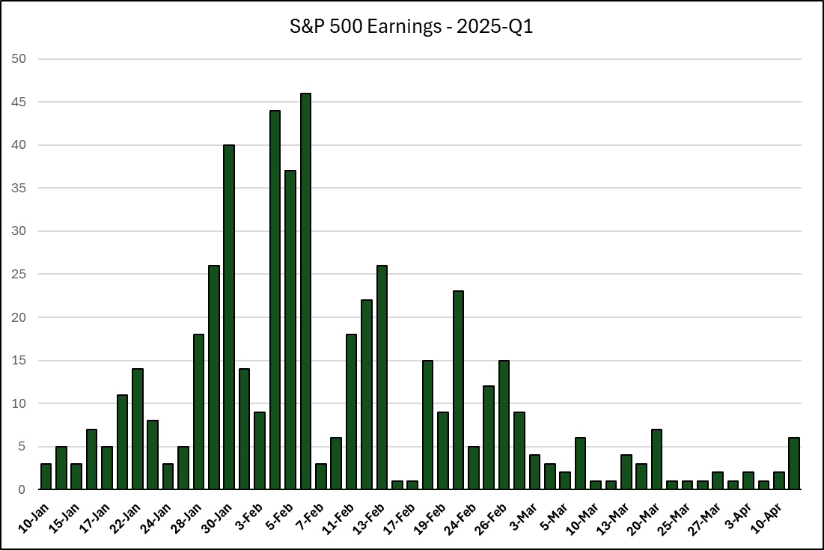
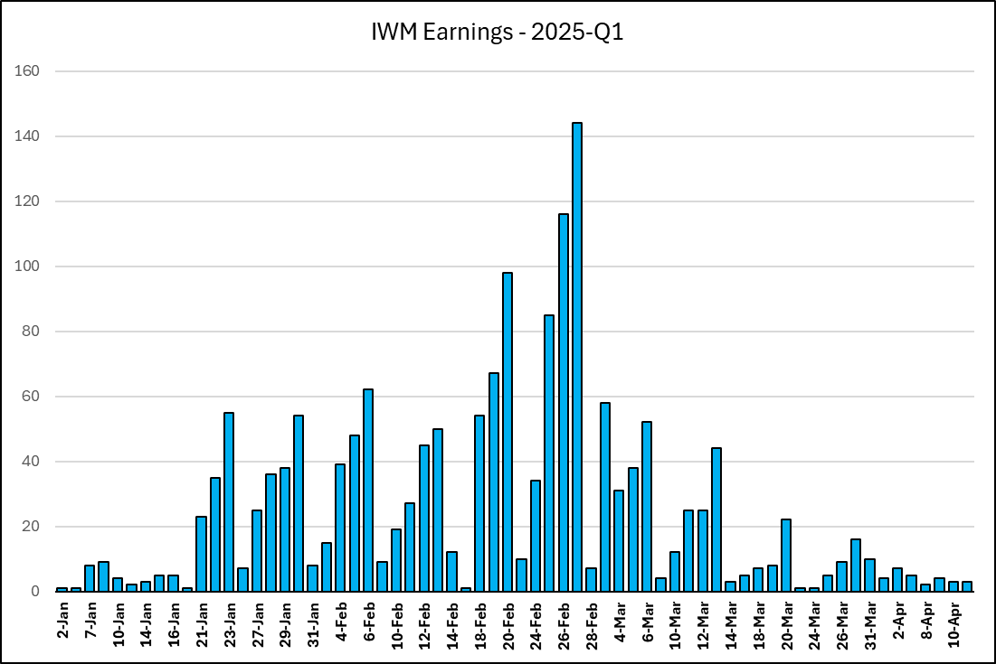

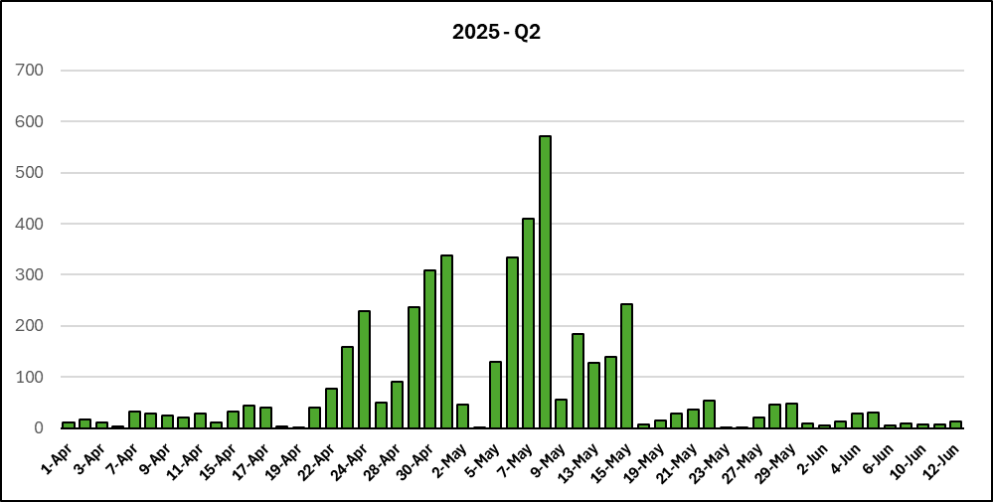
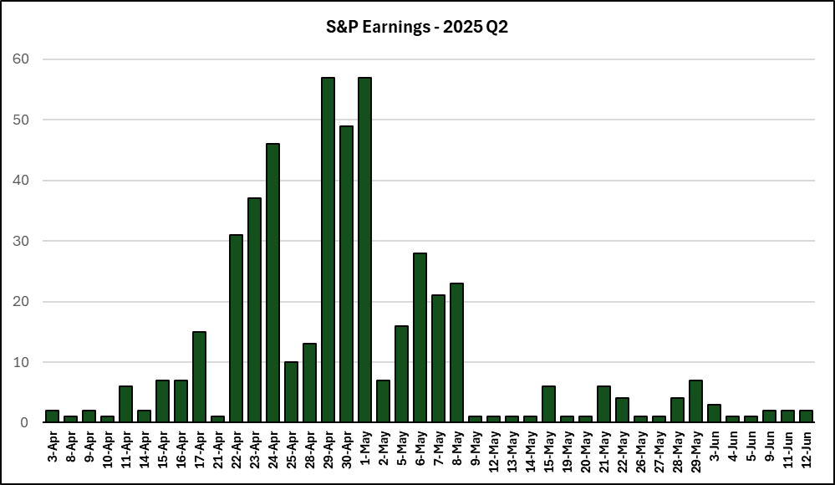
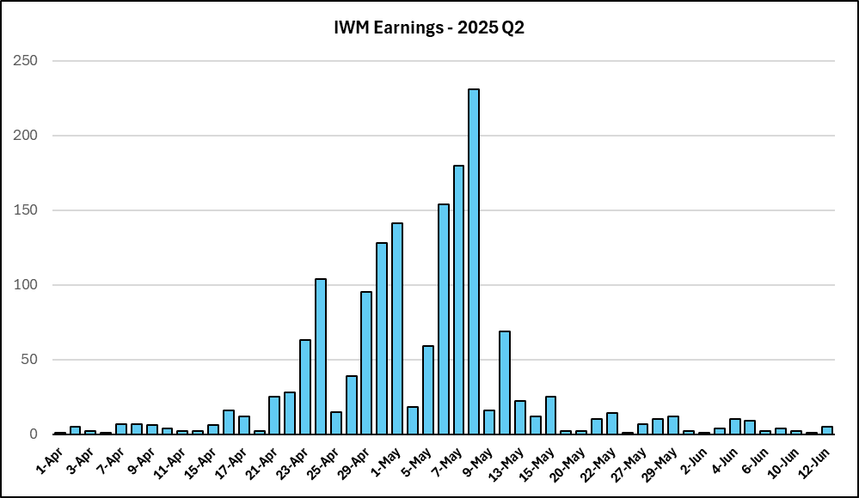

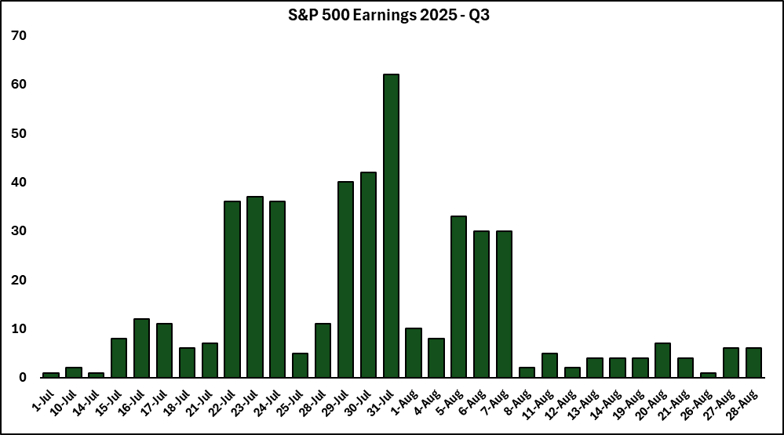
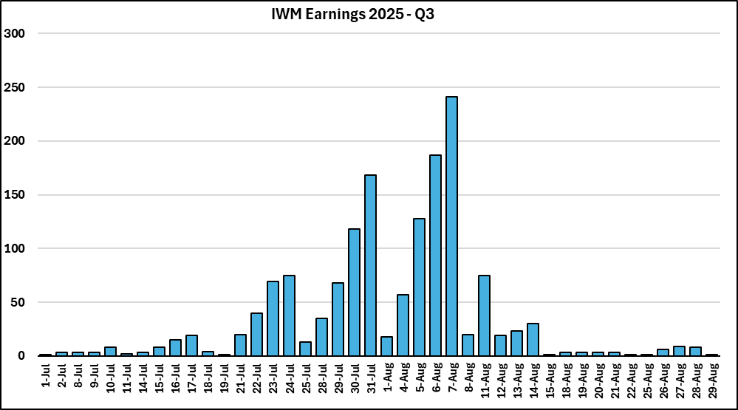

SPDR Chart
% of Tot > | 8% | 18% | 2% | 11% | 12% | 4% | 0% | 11% | 5% | 8% | 7% | 0% | 6% | 4% | 5% | In SPY Total | % | % of Tot > | 2% | 2% | 0% | 1% | 1% | 0% | 0% | 4% | 1% | 1% | 2% | 0% | 1% | 0% | 9% | Total | %
SPY # > | 28 | 61 | 7 | 37 | 42 | 13 | 0 | 37 | 16 | 26 | 22 | 0 | 19 | 13 | 16 |  |  | Not Spy# > | 6 | 7 | 1 | 5 | 2 | 0 | 0 | 14 | 2 | 4 | 6 | 0 | 3 | 0 | 30
Sector > | XLP | XLI | XHB | XLF | XLV | XLE | XLRE | XLY | XLC | XLK | XLB | XLU | SMH | INS | IGV |  |  | Sector > | XLP | XLI | XHB | XLF | XLV | XLE | XLRE | XLY | XLC | XLK | XLB | XLU | SMH | INS | IGV
2025-07-10 | 0 | 1 | 0 | 0 | 0 | 0 | 0 | 0 | 0 | 0 | 0 | 0 | 0 | 0 | 0 | 1 | 0% | 2025-07-10 | 0 | 0 | 0 | 0 | 0 | 0 | 0 | 0 | 0 | 0 | 0 | 0 | 0 | 0 | 0 | 0 | 0%
2025-07-11 | 0 | 0 | 0 | 0 | 0 | 0 | 0 | 0 | 0 | 0 | 0 | 0 | 0 | 0 | 0 | 0 | 0% | 2025-07-11 | 0 | 0 | 0 | 0 | 0 | 0 | 0 | 0 | 0 | 0 | 0 | 0 | 0 | 0 | 0 | 0 | 0%
2025-07-12 | 0 | 0 | 0 | 0 | 0 | 0 | 0 | 0 | 0 | 0 | 0 | 0 | 0 | 0 | 0 | 0 | 0% | 2025-07-12 | 0 | 0 | 0 | 0 | 0 | 0 | 0 | 0 | 0 | 0 | 0 | 0 | 0 | 0 | 0 | 0 | 0%
2025-07-13 | 0 | 0 | 0 | 0 | 0 | 0 | 0 | 0 | 0 | 0 | 0 | 0 | 0 | 0 | 0 | 0 | 0% | 2025-07-13 | 0 | 0 | 0 | 0 | 0 | 0 | 0 | 0 | 0 | 0 | 0 | 0 | 0 | 0 | 0 | 0 | 0%
2025-07-14 | 0 | 1 | 0 | 0 | 0 | 0 | 0 | 0 | 0 | 0 | 0 | 0 | 0 | 0 | 0 | 1 | 1% | 2025-07-14 | 0 | 0 | 0 | 0 | 0 | 0 | 0 | 0 | 0 | 0 | 0 | 0 | 0 | 0 | 0 | 0 | 0%
2025-07-15 | 0 | 1 | 0 | 6 | 0 | 0 | 0 | 0 | 1 | 0 | 0 | 0 | 0 | 0 | 0 | 8 | 3% | 2025-07-15 | 0 | 0 | 0 | 0 | 0 | 0 | 0 | 0 | 0 | 0 | 0 | 0 | 0 | 0 | 0 | 0 | 0%
2025-07-16 | 0 | 1 | 0 | 5 | 1 | 1 | 0 | 0 | 0 | 0 | 0 | 0 | 0 | 0 | 0 | 8 | 5% | 2025-07-16 | 0 | 0 | 0 | 0 | 0 | 0 | 0 | 0 | 0 | 0 | 1 | 0 | 1 | 0 | 0 | 2 | 3%
2025-07-17 | 1 | 2 | 0 | 3 | 1 | 0 | 0 | 0 | 1 | 0 | 0 | 0 | 0 | 2 | 0 | 10 | 8% | 2025-07-17 | 0 | 0 | 0 | 0 | 0 | 0 | 0 | 0 | 0 | 0 | 0 | 0 | 0 | 0 | 0 | 0 | 3%
2025-07-18 | 0 | 1 | 0 | 4 | 0 | 1 | 0 | 0 | 0 | 0 | 0 | 0 | 0 | 0 | 0 | 6 | 10% | 2025-07-18 | 0 | 0 | 0 | 1 | 0 | 0 | 0 | 0 | 0 | 0 | 0 | 0 | 0 | 0 | 0 | 1 | 4%
2025-07-19 | 0 | 0 | 0 | 0 | 0 | 0 | 0 | 0 | 0 | 0 | 0 | 0 | 0 | 0 | 0 | 0 | 10% | 2025-07-19 | 0 | 0 | 0 | 0 | 0 | 0 | 0 | 0 | 0 | 0 | 0 | 0 | 0 | 0 | 0 | 0 | 4%
2025-07-20 | 0 | 0 | 0 | 0 | 0 | 0 | 0 | 0 | 0 | 0 | 0 | 0 | 0 | 0 | 0 | 0 | 10% | 2025-07-20 | 0 | 0 | 0 | 0 | 0 | 0 | 0 | 0 | 0 | 0 | 0 | 0 | 0 | 0 | 0 | 0 | 4%
2025-07-21 | 0 | 0 | 0 | 0 | 0 | 0 | 0 | 0 | 1 | 0 | 1 | 0 | 1 | 1 | 0 | 4 | 11% | 2025-07-21 | 0 | 0 | 0 | 0 | 0 | 0 | 0 | 0 | 0 | 0 | 0 | 0 | 0 | 0 | 0 | 0 | 4%
2025-07-22 | 2 | 5 | 2 | 3 | 3 | 3 | 0 | 1 | 0 | 1 | 2 | 0 | 1 | 0 | 0 | 23 | 18% | 2025-07-22 | 0 | 0 | 0 | 0 | 0 | 0 | 0 | 0 | 0 | 0 | 0 | 0 | 0 | 0 | 0 | 0 | 4%
2025-07-23 | 0 | 4 | 0 | 1 | 2 | 0 | 0 | 5 | 3 | 3 | 2 | 0 | 0 | 0 | 1 | 21 | 24% | 2025-07-23 | 0 | 0 | 0 | 0 | 0 | 0 | 0 | 0 | 0 | 0 | 0 | 0 | 0 | 0 | 0 | 0 | 4%
2025-07-24 | 1 | 7 | 1 | 2 | 1 | 1 | 0 | 4 | 0 | 0 | 0 | 0 | 1 | 0 | 0 | 18 | 30% | 2025-07-24 | 0 | 0 | 0 | 0 | 0 | 0 | 0 | 0 | 0 | 0 | 1 | 0 | 0 | 0 | 0 | 1 | 5%
2025-07-25 | 0 | 0 | 0 | 0 | 1 | 1 | 0 | 0 | 1 | 0 | 0 | 0 | 0 | 0 | 0 | 3 | 31% | 2025-07-25 | 0 | 0 | 0 | 0 | 0 | 0 | 0 | 0 | 0 | 0 | 0 | 0 | 0 | 0 | 0 | 0 | 5%
2025-07-26 | 0 | 0 | 0 | 0 | 0 | 0 | 0 | 0 | 0 | 0 | 0 | 0 | 0 | 0 | 0 | 0 | 31% | 2025-07-26 | 0 | 0 | 0 | 0 | 0 | 0 | 0 | 0 | 0 | 0 | 0 | 0 | 0 | 0 | 0 | 0 | 5%
2025-07-27 | 0 | 0 | 0 | 0 | 0 | 0 | 0 | 0 | 0 | 0 | 0 | 0 | 0 | 0 | 0 | 0 | 31% | 2025-07-27 | 0 | 0 | 0 | 0 | 0 | 0 | 0 | 0 | 0 | 0 | 0 | 0 | 0 | 0 | 0 | 0 | 5%
2025-07-28 | 0 | 2 | 0 | 0 | 1 | 0 | 0 | 0 | 0 | 0 | 1 | 0 | 1 | 3 | 0 | 8 | 33% | 2025-07-28 | 0 | 0 | 0 | 0 | 0 | 0 | 0 | 0 | 0 | 0 | 0 | 0 | 0 | 0 | 0 | 0 | 5%
2025-07-29 | 3 | 6 | 1 | 2 | 1 | 0 | 0 | 3 | 0 | 2 | 2 | 0 | 1 | 1 | 1 | 23 | 40% | 2025-07-29 | 0 | 0 | 0 | 1 | 0 | 0 | 0 | 0 | 0 | 0 | 1 | 0 | 0 | 0 | 2 | 4 | 10%
2025-07-30 | 3 | 7 | 0 | 0 | 3 | 0 | 0 | 2 | 1 | 4 | 2 | 0 | 2 | 2 | 1 | 27 | 48% | 2025-07-30 | 1 | 0 | 0 | 1 | 0 | 0 | 0 | 1 | 0 | 0 | 1 | 0 | 1 | 0 | 2 | 7 | 19%
2025-07-31 | 1 | 6 | 2 | 4 | 7 | 0 | 0 | 3 | 1 | 2 | 4 | 0 | 2 | 0 | 0 | 32 | 57% | 2025-07-31 | 0 | 0 | 0 | 1 | 0 | 0 | 0 | 1 | 1 | 0 | 0 | 0 | 0 | 0 | 2 | 5 | 25%
2025-08-01 | 3 | 1 | 0 | 2 | 1 | 2 | 0 | 0 | 0 | 0 | 2 | 0 | 0 | 0 | 0 | 11 | 61% | 2025-08-01 | 0 | 0 | 0 | 0 | 0 | 0 | 0 | 0 | 0 | 0 | 0 | 0 | 0 | 0 | 0 | 0 | 25%
2025-08-02 | 0 | 0 | 0 | 0 | 0 | 0 | 0 | 0 | 0 | 0 | 0 | 0 | 0 | 0 | 0 | 0 | 61% | 2025-08-02 | 0 | 0 | 0 | 0 | 0 | 0 | 0 | 0 | 0 | 0 | 0 | 0 | 0 | 0 | 0 | 0 | 25%
2025-08-03 | 0 | 0 | 0 | 0 | 0 | 0 | 0 | 0 | 0 | 0 | 0 | 0 | 0 | 0 | 0 | 0 | 61% | 2025-08-03 | 0 | 0 | 0 | 0 | 0 | 0 | 0 | 0 | 0 | 0 | 0 | 0 | 0 | 0 | 0 | 0 | 25%
2025-08-04 | 1 | 1 | 0 | 0 | 2 | 1 | 0 | 0 | 0 | 0 | 0 | 0 | 1 | 0 | 1 | 7 | 63% | 2025-08-04 | 0 | 0 | 0 | 0 | 0 | 0 | 0 | 0 | 0 | 0 | 0 | 0 | 0 | 0 | 0 | 0 | 25%
2025-08-05 | 2 | 6 | 0 | 1 | 5 | 1 | 0 | 2 | 3 | 3 | 3 | 0 | 2 | 2 | 0 | 30 | 72% | 2025-08-05 | 0 | 0 | 0 | 0 | 0 | 0 | 0 | 1 | 0 | 0 | 0 | 0 | 0 | 0 | 2 | 3 | 29%
2025-08-06 | 0 | 5 | 0 | 3 | 4 | 0 | 0 | 3 | 1 | 2 | 2 | 0 | 0 | 2 | 1 | 23 | 78% | 2025-08-06 | 1 | 1 | 0 | 0 | 0 | 0 | 0 | 0 | 0 | 0 | 0 | 0 | 0 | 0 | 4 | 6 | 36%
2025-08-07 | 2 | 1 | 0 | 1 | 6 | 2 | 0 | 3 | 3 | 3 | 0 | 0 | 1 | 0 | 3 | 25 | 86% | 2025-08-07 | 0 | 1 | 0 | 0 | 0 | 0 | 0 | 0 | 1 | 1 | 1 | 0 | 0 | 0 | 3 | 7 | 45%
2025-08-08 | 0 | 0 | 0 | 0 | 0 | 0 | 0 | 0 | 0 | 0 | 0 | 0 | 0 | 0 | 0 | 0 | 86% | 2025-08-08 | 0 | 0 | 0 | 0 | 0 | 0 | 0 | 0 | 0 | 0 | 0 | 0 | 0 | 0 | 0 | 0 | 45%
2025-08-09 | 0 | 0 | 0 | 0 | 0 | 0 | 0 | 0 | 0 | 0 | 0 | 0 | 0 | 0 | 0 | 0 | 86% | 2025-08-09 | 0 | 0 | 0 | 0 | 0 | 0 | 0 | 0 | 0 | 0 | 0 | 0 | 0 | 0 | 0 | 0 | 45%
2025-08-10 | 0 | 0 | 0 | 0 | 0 | 0 | 0 | 0 | 0 | 0 | 0 | 0 | 0 | 0 | 0 | 0 | 86% | 2025-08-10 | 0 | 0 | 0 | 0 | 0 | 0 | 0 | 0 | 0 | 0 | 0 | 0 | 0 | 0 | 0 | 0 | 45%
2025-08-11 | 0 | 0 | 0 | 0 | 0 | 0 | 0 | 0 | 0 | 0 | 0 | 0 | 0 | 0 | 0 | 0 | 86% | 2025-08-11 | 0 | 0 | 0 | 0 | 0 | 0 | 0 | 0 | 0 | 1 | 1 | 0 | 0 | 0 | 0 | 2 | 48%
2025-08-12 | 0 | 0 | 0 | 0 | 1 | 0 | 0 | 0 | 0 | 0 | 0 | 0 | 0 | 0 | 0 | 1 | 86% | 2025-08-12 | 0 | 0 | 0 | 0 | 0 | 0 | 0 | 1 | 0 | 0 | 0 | 0 | 0 | 0 | 1 | 2 | 50%
2025-08-13 | 0 | 0 | 0 | 0 | 0 | 0 | 0 | 0 | 0 | 1 | 0 | 0 | 0 | 0 | 0 | 1 | 86% | 2025-08-13 | 0 | 1 | 0 | 0 | 0 | 0 | 0 | 0 | 0 | 0 | 0 | 0 | 0 | 0 | 0 | 1 | 51%
2025-08-14 | 0 | 1 | 0 | 0 | 0 | 0 | 0 | 1 | 0 | 0 | 1 | 0 | 1 | 0 | 0 | 4 | 88% | 2025-08-14 | 0 | 0 | 0 | 0 | 0 | 0 | 0 | 0 | 0 | 0 | 0 | 0 | 0 | 0 | 0 | 0 | 51%
2025-08-15 | 0 | 0 | 0 | 0 | 0 | 0 | 0 | 0 | 0 | 0 | 0 | 0 | 0 | 0 | 0 | 0 | 88% | 2025-08-15 | 1 | 0 | 0 | 0 | 0 | 0 | 0 | 0 | 0 | 0 | 0 | 0 | 0 | 0 | 0 | 1 | 53%
2025-08-16 | 0 | 0 | 0 | 0 | 0 | 0 | 0 | 0 | 0 | 0 | 0 | 0 | 0 | 0 | 0 | 0 | 88% | 2025-08-16 | 0 | 0 | 0 | 0 | 0 | 0 | 0 | 0 | 0 | 0 | 0 | 0 | 0 | 0 | 0 | 0 | 53%
2025-08-17 | 0 | 0 | 0 | 0 | 0 | 0 | 0 | 0 | 0 | 0 | 0 | 0 | 0 | 0 | 0 | 0 | 88% | 2025-08-17 | 0 | 0 | 0 | 0 | 0 | 0 | 0 | 0 | 0 | 0 | 0 | 0 | 0 | 0 | 0 | 0 | 53%
2025-08-18 | 0 | 0 | 0 | 0 | 0 | 0 | 0 | 0 | 0 | 0 | 0 | 0 | 0 | 0 | 1 | 1 | 88% | 2025-08-18 | 0 | 0 | 0 | 0 | 0 | 0 | 0 | 0 | 0 | 0 | 0 | 0 | 0 | 0 | 0 | 0 | 53%
2025-08-19 | 0 | 0 | 0 | 0 | 1 | 0 | 0 | 1 | 0 | 0 | 0 | 0 | 0 | 0 | 0 | 2 | 88% | 2025-08-19 | 0 | 0 | 1 | 0 | 0 | 0 | 0 | 0 | 0 | 0 | 0 | 0 | 0 | 0 | 0 | 1 | 54%
2025-08-20 | 2 | 0 | 0 | 0 | 0 | 0 | 0 | 2 | 0 | 0 | 0 | 0 | 1 | 0 | 0 | 5 | 90% | 2025-08-20 | 0 | 0 | 0 | 0 | 0 | 0 | 0 | 0 | 0 | 0 | 0 | 0 | 0 | 0 | 0 | 0 | 54%
2025-08-21 | 1 | 0 | 0 | 0 | 0 | 0 | 0 | 1 | 0 | 0 | 0 | 0 | 0 | 0 | 2 | 4 | 91% | 2025-08-21 | 0 | 0 | 0 | 0 | 0 | 0 | 0 | 0 | 0 | 0 | 0 | 0 | 0 | 0 | 1 | 1 | 55%
2025-08-22 | 0 | 0 | 0 | 0 | 0 | 0 | 0 | 0 | 0 | 0 | 0 | 0 | 0 | 0 | 0 | 0 | 91% | 2025-08-22 | 1 | 0 | 0 | 0 | 0 | 0 | 0 | 0 | 0 | 0 | 0 | 0 | 0 | 0 | 0 | 1 | 56%
2025-08-23 | 0 | 0 | 0 | 0 | 0 | 0 | 0 | 0 | 0 | 0 | 0 | 0 | 0 | 0 | 0 | 0 | 91% | 2025-08-23 | 0 | 0 | 0 | 0 | 0 | 0 | 0 | 0 | 0 | 0 | 0 | 0 | 0 | 0 | 0 | 0 | 56%
2025-08-24 | 0 | 0 | 0 | 0 | 0 | 0 | 0 | 0 | 0 | 0 | 0 | 0 | 0 | 0 | 0 | 0 | 91% | 2025-08-24 | 0 | 0 | 0 | 0 | 0 | 0 | 0 | 0 | 0 | 0 | 0 | 0 | 0 | 0 | 0 | 0 | 56%
2025-08-25 | 0 | 0 | 0 | 0 | 0 | 0 | 0 | 0 | 0 | 0 | 0 | 0 | 0 | 0 | 0 | 0 | 91% | 2025-08-25 | 0 | 0 | 0 | 0 | 0 | 0 | 0 | 0 | 0 | 0 | 0 | 0 | 1 | 0 | 0 | 1 | 58%
2025-08-26 | 0 | 0 | 0 | 0 | 0 | 0 | 0 | 0 | 0 | 0 | 0 | 0 | 0 | 0 | 0 | 0 | 91% | 2025-08-26 | 0 | 0 | 0 | 0 | 0 | 0 | 0 | 0 | 0 | 0 | 0 | 0 | 0 | 0 | 2 | 2 | 60%
2025-08-27 | 0 | 0 | 0 | 0 | 1 | 0 | 0 | 1 | 0 | 2 | 0 | 0 | 1 | 0 | 1 | 6 | 93% | 2025-08-27 | 0 | 0 | 0 | 0 | 1 | 0 | 0 | 2 | 0 | 0 | 0 | 0 | 0 | 0 | 3 | 6 | 68%
2025-08-28 | 2 | 0 | 0 | 0 | 0 | 0 | 0 | 2 | 0 | 1 | 0 | 0 | 0 | 0 | 1 | 6 | 95% | 2025-08-28 | 1 | 0 | 0 | 1 | 0 | 0 | 0 | 4 | 0 | 0 | 0 | 0 | 0 | 0 | 2 | 8 | 78%
2025-08-29 | 0 | 0 | 0 | 0 | 0 | 0 | 0 | 0 | 0 | 0 | 0 | 0 | 0 | 0 | 0 | 0 | 95% | 2025-08-29 | 0 | 0 | 0 | 0 | 0 | 0 | 0 | 0 | 0 | 0 | 0 | 0 | 0 | 0 | 0 | 0 | 78%
2025-08-30 | 0 | 0 | 0 | 0 | 0 | 0 | 0 | 0 | 0 | 0 | 0 | 0 | 0 | 0 | 0 | 0 | 95% | 2025-08-30 | 0 | 0 | 0 | 0 | 0 | 0 | 0 | 0 | 0 | 0 | 0 | 0 | 0 | 0 | 0 | 0 | 78%
2025-08-31 | 0 | 0 | 0 | 0 | 0 | 0 | 0 | 0 | 0 | 0 | 0 | 0 | 0 | 0 | 0 | 0 | 95% | 2025-08-31 | 0 | 0 | 0 | 0 | 0 | 0 | 0 | 0 | 0 | 0 | 0 | 0 | 0 | 0 | 0 | 0 | 78%
2025-09-01 | 0 | 0 | 0 | 0 | 0 | 0 | 0 | 0 | 0 | 0 | 0 | 0 | 0 | 0 | 0 | 0 | 95% | 2025-09-01 | 0 | 0 | 0 | 0 | 0 | 0 | 0 | 0 | 0 | 0 | 0 | 0 | 0 | 0 | 0 | 0 | 78%
2025-09-02 | 0 | 0 | 0 | 0 | 0 | 0 | 0 | 0 | 0 | 0 | 0 | 0 | 0 | 0 | 0 | 0 | 95% | 2025-09-02 | 0 | 0 | 0 | 0 | 1 | 0 | 0 | 0 | 0 | 0 | 0 | 0 | 0 | 0 | 1 | 2 | 80%
2025-09-03 | 2 | 0 | 0 | 0 | 0 | 0 | 0 | 0 | 0 | 1 | 0 | 0 | 0 | 0 | 1 | 4 | 96% | 2025-09-03 | 0 | 1 | 0 | 0 | 0 | 0 | 0 | 2 | 0 | 0 | 0 | 0 | 0 | 0 | 3 | 6 | 88%
2025-09-04 | 0 | 1 | 0 | 0 | 0 | 0 | 0 | 0 | 0 | 0 | 0 | 0 | 1 | 0 | 0 | 2 | 96% | 2025-09-04 | 0 | 0 | 0 | 0 | 0 | 0 | 0 | 0 | 0 | 1 | 0 | 0 | 0 | 0 | 2 | 3 | 91%
2025-09-05 | 0 | 0 | 0 | 0 | 0 | 0 | 0 | 0 | 0 | 0 | 0 | 0 | 0 | 0 | 0 | 0 | 96% | 2025-09-05 | 0 | 0 | 0 | 0 | 0 | 0 | 0 | 0 | 0 | 0 | 0 | 0 | 0 | 0 | 0 | 0 | 91%
2025-09-06 | 0 | 0 | 0 | 0 | 0 | 0 | 0 | 0 | 0 | 0 | 0 | 0 | 0 | 0 | 0 | 0 | 96% | 2025-09-06 | 0 | 0 | 0 | 0 | 0 | 0 | 0 | 0 | 0 | 0 | 0 | 0 | 0 | 0 | 0 | 0 | 91%
2025-09-07 | 0 | 0 | 0 | 0 | 0 | 0 | 0 | 0 | 0 | 0 | 0 | 0 | 0 | 0 | 0 | 0 | 96% | 2025-09-07 | 0 | 0 | 0 | 0 | 0 | 0 | 0 | 0 | 0 | 0 | 0 | 0 | 0 | 0 | 0 | 0 | 91%
2025-09-08 | 0 | 0 | 0 | 0 | 0 | 0 | 0 | 0 | 0 | 0 | 0 | 0 | 0 | 0 | 0 | 0 | 96% | 2025-09-08 | 1 | 0 | 0 | 0 | 0 | 0 | 0 | 0 | 0 | 0 | 0 | 0 | 0 | 0 | 0 | 1 | 93%
2025-09-09 | 0 | 0 | 0 | 0 | 0 | 0 | 0 | 0 | 0 | 0 | 0 | 0 | 1 | 0 | 1 | 2 | 97% | 2025-09-09 | 0 | 1 | 0 | 0 | 0 | 0 | 0 | 0 | 0 | 0 | 0 | 0 | 0 | 0 | 0 | 1 | 94%
2025-09-10 | 0 | 0 | 0 | 0 | 0 | 0 | 0 | 0 | 0 | 0 | 0 | 0 | 0 | 0 | 0 | 0 | 97% | 2025-09-10 | 0 | 0 | 0 | 0 | 0 | 0 | 0 | 1 | 0 | 0 | 0 | 0 | 0 | 0 | 0 | 1 | 95%
2025-09-11 | 0 | 0 | 0 | 0 | 0 | 0 | 0 | 0 | 0 | 0 | 0 | 0 | 0 | 0 | 1 | 1 | 97% | 2025-09-11 | 0 | 0 | 0 | 0 | 0 | 0 | 0 | 0 | 0 | 0 | 0 | 0 | 0 | 0 | 0 | 0 | 95%
2025-09-12 | 0 | 0 | 0 | 0 | 0 | 0 | 0 | 0 | 0 | 0 | 0 | 0 | 0 | 0 | 0 | 0 | 97% | 2025-09-12 | 0 | 0 | 0 | 0 | 0 | 0 | 0 | 0 | 0 | 0 | 0 | 0 | 0 | 0 | 0 | 0 | 95%
2025-09-13 | 0 | 0 | 0 | 0 | 0 | 0 | 0 | 0 | 0 | 0 | 0 | 0 | 0 | 0 | 0 | 0 | 97% | 2025-09-13 | 0 | 0 | 0 | 0 | 0 | 0 | 0 | 0 | 0 | 0 | 0 | 0 | 0 | 0 | 0 | 0 | 95%
2025-09-14 | 0 | 0 | 0 | 0 | 0 | 0 | 0 | 0 | 0 | 0 | 0 | 0 | 0 | 0 | 0 | 0 | 97% | 2025-09-14 | 0 | 0 | 0 | 0 | 0 | 0 | 0 | 0 | 0 | 0 | 0 | 0 | 0 | 0 | 0 | 0 | 95%
2025-09-15 | 0 | 0 | 0 | 0 | 0 | 0 | 0 | 0 | 0 | 0 | 0 | 0 | 0 | 0 | 0 | 0 | 97% | 2025-09-15 | 0 | 0 | 0 | 0 | 0 | 0 | 0 | 0 | 0 | 0 | 0 | 0 | 0 | 0 | 0 | 0 | 95%
2025-09-16 | 0 | 0 | 0 | 0 | 0 | 0 | 0 | 0 | 0 | 0 | 0 | 0 | 0 | 0 | 0 | 0 | 97% | 2025-09-16 | 0 | 1 | 0 | 0 | 0 | 0 | 0 | 0 | 0 | 0 | 0 | 0 | 0 | 0 | 0 | 1 | 96%
2025-09-17 | 1 | 0 | 0 | 0 | 0 | 0 | 0 | 0 | 0 | 0 | 0 | 0 | 0 | 0 | 0 | 1 | 98% | 2025-09-17 | 0 | 0 | 0 | 0 | 0 | 0 | 0 | 0 | 0 | 0 | 0 | 0 | 0 | 0 | 0 | 0 | 96%
2025-09-18 | 0 | 1 | 1 | 0 | 0 | 0 | 0 | 1 | 0 | 0 | 0 | 0 | 0 | 0 | 0 | 3 | 99% | 2025-09-18 | 0 | 0 | 0 | 0 | 0 | 0 | 0 | 0 | 0 | 0 | 0 | 0 | 0 | 0 | 0 | 0 | 96%
2025-09-19 | 0 | 0 | 0 | 0 | 0 | 0 | 0 | 0 | 0 | 0 | 0 | 0 | 0 | 0 | 0 | 0 | 99% | 2025-09-19 | 0 | 0 | 0 | 0 | 0 | 0 | 0 | 0 | 0 | 0 | 0 | 0 | 0 | 0 | 0 | 0 | 96%
2025-09-20 | 0 | 0 | 0 | 0 | 0 | 0 | 0 | 0 | 0 | 0 | 0 | 0 | 0 | 0 | 0 | 0 | 99% | 2025-09-20 | 0 | 0 | 0 | 0 | 0 | 0 | 0 | 0 | 0 | 0 | 0 | 0 | 0 | 0 | 0 | 0 | 96%
2025-09-21 | 0 | 0 | 0 | 0 | 0 | 0 | 0 | 0 | 0 | 0 | 0 | 0 | 0 | 0 | 0 | 0 | 99% | 2025-09-21 | 0 | 0 | 0 | 0 | 0 | 0 | 0 | 0 | 0 | 0 | 0 | 0 | 0 | 0 | 0 | 0 | 96%
2025-09-22 | 0 | 0 | 0 | 0 | 0 | 0 | 0 | 0 | 0 | 0 | 0 | 0 | 0 | 0 | 0 | 0 | 99% | 2025-09-22 | 0 | 0 | 0 | 0 | 0 | 0 | 0 | 0 | 0 | 0 | 0 | 0 | 0 | 0 | 0 | 0 | 96%
2025-09-23 | 0 | 0 | 0 | 0 | 0 | 0 | 0 | 0 | 0 | 0 | 0 | 0 | 1 | 0 | 0 | 1 | 99% | 2025-09-23 | 0 | 0 | 0 | 0 | 0 | 0 | 0 | 1 | 0 | 0 | 0 | 0 | 0 | 0 | 0 | 1 | 98%
2025-09-24 | 0 | 0 | 0 | 0 | 0 | 0 | 0 | 0 | 0 | 0 | 0 | 0 | 0 | 0 | 0 | 0 | 99% | 2025-09-24 | 0 | 0 | 0 | 0 | 0 | 0 | 0 | 0 | 0 | 0 | 0 | 0 | 0 | 0 | 0 | 0 | 98%
2025-09-25 | 1 | 0 | 0 | 0 | 0 | 0 | 0 | 0 | 0 | 1 | 0 | 0 | 0 | 0 | 0 | 2 | 99% | 2025-09-25 | 0 | 1 | 0 | 0 | 0 | 0 | 0 | 0 | 0 | 1 | 0 | 0 | 0 | 0 | 0 | 2 | 100%
2025-09-26 | 0 | 0 | 0 | 0 | 0 | 0 | 0 | 0 | 0 | 0 | 0 | 0 | 0 | 0 | 0 | 0 | 99% | 2025-09-26 | 0 | 0 | 0 | 0 | 0 | 0 | 0 | 0 | 0 | 0 | 0 | 0 | 0 | 0 | 0 | 0 | 100%
2025-09-27 | 0 | 0 | 0 | 0 | 0 | 0 | 0 | 0 | 0 | 0 | 0 | 0 | 0 | 0 | 0 | 0 | 99% | 2025-09-27 | 0 | 0 | 0 | 0 | 0 | 0 | 0 | 0 | 0 | 0 | 0 | 0 | 0 | 0 | 0 | 0 | 100%
2025-09-28 | 0 | 0 | 0 | 0 | 0 | 0 | 0 | 0 | 0 | 0 | 0 | 0 | 0 | 0 | 0 | 0 | 99% | 2025-09-28 | 0 | 0 | 0 | 0 | 0 | 0 | 0 | 0 | 0 | 0 | 0 | 0 | 0 | 0 | 0 | 0 | 100%
2025-09-29 | 0 | 0 | 0 | 0 | 0 | 0 | 0 | 1 | 0 | 0 | 0 | 0 | 0 | 0 | 0 | 1 | 100% | 2025-09-29 | 0 | 0 | 0 | 0 | 0 | 0 | 0 | 0 | 0 | 0 | 0 | 0 | 0 | 0 | 0 | 0 | 100%
2025-09-30 | 0 | 0 | 0 | 0 | 0 | 0 | 0 | 1 | 0 | 0 | 0 | 0 | 0 | 0 | 0 | 1 | 100% | 2025-09-30 | 0 | 0 | 0 | 0 | 0 | 0 | 0 | 0 | 0 | 0 | 0 | 0 | 0 | 0 | 0 | 0 | 100%
Earnings By Sector, S&P 500

Earnings By Sector, Not in the S&P 500

Summary
2025 -- Q1

Executive Summary:
For the 2025 -- Q1 earnings season, 419 earnings trades were taken, 81% were stocks from the S&P 500.
● | Overall, the three pillars of the strategy producted: |  |  |  |  | -9 | risk units.
Up Trending Stocks:
● | 121 of the trades were stocks in an up trend. This is 29% of all trades.
● | 47.9% of the up trending stocks opened higher after earnings. The average gap higher was 5.3%.
● | 52.1% of the up trending stocks opened lower after earnings. The average gap down from an up trend was 4.5%.
● | For up trends, the strategy produced: |  |  | -3 | risk units.
● | Up trends had an expectancy of: | -0.03 |  | risk units per trade.

Down Trending Stocks:
● | 100 of the trades were stocks in an down trend. This is 24% of all trades.
● | 43.0% of the down trendng stocks opened lower after earnings. The average gap down was 6.8%.
● | 57.0% of the down trendng stocks opened higher after earnings. The average gap up from a down trend was 4.0%.
● | For down trends, the strategy produced: |  |  |  | 8 | risk units.
● | Down trends had an expectancy of: |  | 0.08 |  | risk units per trade.

Sideways Trending Stocks:
● | 196 of the trades were stocks in a sideways trend. This is 47% of all trades.
● | 51.0% of the sideways stocks opened higher after earnings. The average gap up was 5.8%.
● | 48.0% of the sideways stocks opened lower after earnings. The average gap down from a sideways trend was 6.0%.
● | For sideways trends, the strategy produced: |  |  |  | -14 | risk units.
● | Sideways trends had an expectancy of: |  |  | -0.07 |  | risk units per trade.

 | Risk Units | Expectancy
Up | -3.03 | -0.03
Down | 7.88 | 0.08
SW | -13.58 | -0.07

2025 -- Q1

Sector Performance:
Up Trending Stocks, Risk Units by Sector:
XLF | 2.9
INS | 0.8
XLY | -2.8
XHB | -2.4
XLP | -4.0
XLK | 8.1
SMH | 1.0
IGV | 4.3
XLC | 0.3
XLI | -7.6
XLV | 0.9
XLB | -4.1
XLE | -0.6

Down Trending Stocks, Risk Units by Sector:
XLF | -3.4
INS | -1.0
XLY | 0.8
XHB | 0.0
XLP | -4.3
XLK | 9.8
SMH | -1.3
IGV | -1.6
XLC | -2.0
XLI | 3.8
XLV | 5.0
XLB | 1.8
XLE | -1.0

Sideways Trending Stocks:
XLF | -0.9
INS | 0.8
XLY | 3.6
XHB | 9.1
XLP | -6.5
XLK | 2.9
SMH | -12.6
IGV | 11.4
XLC | -2.3
XLI | -4.2
XLV | 2.3
XLB | -15.9
XLE | -1.2

2025 -- Q1

Sector Performance, continued:
Total Risk Units by Sector, w/ Expectancy:
 | Risk Units | Expectancy
XLF | -1.4 | -0.03
INS | 0.6 | 0.05
XLY | 1.6 | 0.03
XHB | 6.7 | 0.84
XLP | -14.8 | -0.41
XLK | 20.9 | 0.72
SMH | -12.9 | -0.58
IGV | 14.1 | 0.31
XLC | -4.0 | -0.22
XLI | -8.0 | -0.12
XLV | 8.1 | 0.18
XLB | -18.2 | -0.65
XLE | -2.8 | -0.22

Rev Curves
2025-Q3 P&L Curve
 | Strategy Revenue Curve | Actual Revenue Curve
STZ | ($50) | -$50
DAL | $142 | $148
FAST | $224 | $230
WFC | $165 | $171
STT | $92 | $106
BK | $61 | $75
BLK | ($61) | -$46
JPM | ($70) | -$56
C | ($24) | -$4
JBHT | $79 | $99
OMC | $22 | $27
MS | ($3) | $5
BAC | $5 | $12
GS | $29 | $36
PNC | $72 | $79
MTB | $102 | $121
JNJ | $215 | $227
ASML | $78 | $89
AA | $44 | $48
UAL | $113 | $124
KMI | $24 | $36
ABT | ($106) | -$86
TRV | ($112) | -$86
PEP | ($271) | -$339
MMC | ($321) | -$339
CFG | ($297) | -$315
SNA | ($465) | -$483
FITB | ($476) | -$494
USB | ($591) | -$609
GE | ($566) | -$589
NFLX | ($598) | -$619
HBAN | ($610) | -$609
ALLY | ($623) | -$622
SLB | ($660) | -$605
SCHW | ($569) | -$509
TFC | ($547) | -$496
AXP | ($586) | -$548
MMM | ($540) | -$496
VZ | ($629) | -$595
STLD | ($790) | -$756
NXPI | ($839) | -$798
WRB | ($841) | -$798
IQV | ($594) | -$574
GM | ($643) | -$647
PNR | ($715) | -$749
LMT | ($451) | -$497
KO | ($482) | -$531
PHM | ($210) | -$305
EFX | ($284) | -$395
NOC | ($201) | -$308
...

The Three Tiers of The Strategy ($$$)
 | Total P/L | Total (MOC) | Up | Up (MOC) | Dwn | Dwn (MOC) | SW | SW (MOC)
 | ($50) | ($97) | $0 | $0 | ($50) | -$97 | $0 | $0
 | $142 | $116 | $0 | $0 | ($50) | -$97 | $193 | $213
 | $224 | $260 | $82 | $144 | ($50) | -$97 | $193 | $213
 | $165 | $159 | $23 | $43 | ($50) | -$97 | $193 | $213
 | $92 | $31 | ($50) | -$85 | ($50) | -$97 | $193 | $213
 | $61 | $29 | ($81) | -$87 | ($50) | -$97 | $193 | $213
 | ($61) | ($167) | ($203) | -$283 | ($50) | -$97 | $193 | $213
 | ($70) | ($195) | ($212) | -$311 | ($50) | -$97 | $193 | $213
 | ($24) | ($66) | ($166) | -$182 | ($50) | -$97 | $193 | $213
 | $79 | ($34) | ($166) | -$182 | ($50) | -$97 | $295 | $245
 | $22 | ($191) | ($166) | -$182 | ($107) | -$254 | $295 | $245
 | ($3) | ($212) | ($191) | -$203 | ($107) | -$254 | $295 | $245
 | $5 | ($221) | ($184) | -$212 | ($107) | -$254 | $295 | $245
 | $29 | ($196) | ($160) | -$187 | ($107) | -$254 | $295 | $245
 | $72 | ($180) | ($117) | -$171 | ($107) | -$254 | $295 | $245
 | $102 | ($261) | ($86) | -$252 | ($107) | -$254 | $295 | $245
 | $215 | ($49) | ($86) | -$252 | ($107) | -$254 | $408 | $457
 | $78 | ($186) | ($86) | -$252 | ($107) | -$254 | $271 | $320
 | $44 | ($236) | ($86) | -$252 | ($141) | -$304 | $271 | $320
 | $113 | ($181) | ($86) | -$252 | ($141) | -$304 | $339 | $375
 | $24 | ($234) | ($86) | -$252 | ($141) | -$304 | $251 | $322
 | ($106) | ($514) | ($86) | -$252 | ($141) | -$304 | $121 | $41
 | ($112) | ($381) | ($86) | -$252 | ($141) | -$304 | $114 | $175
 | ($271) | ($633) | ($86) | -$252 | ($299) | -$556 | $114 | $175
 | ($321) | ($618) | ($86) | -$252 | ($349) | -$541 | $114 | $175
 | ($297) | ($479) | ($62) | -$113 | ($349) | -$541 | $114 | $175
 | ($465) | ($727) | ($62) | -$113 | ($517) | -$789 | $114 | $175
 | ($476) | ($762) | ($73) | -$148 | ($517) | -$789 | $114 | $175
 | ($591) | ($797) | ($73) | -$148 | ($517) | -$789 | $0 | $140
 | ($566) | ($839) | ($48) | -$190 | ($517) | -$789 | $0 | $140
 | ($598) | ($904) | ($80) | -$255 | ($517) | -$789 | $0 | $140
 | ($610) | ($958) | ($80) | -$255 | ($517) | -$789 | -$12 | $86
 | ($623) | ($976) | ($80) | -$255 | ($517) | -$789 | -$25 | $68
 | ($660) | ($1,111) | ($80) | -$255 | ($517) | -$789 | -$62 | -$67
 | ($569) | ($1,016) | $11 | -$160 | ($517) | -$789 | -$62 | -$67
 | ($547) | ($1,073) | $11 | -$160 | ($517) | -$789 | -$41 | -$124
 | ($586) | ($1,154) | ($28) | -$241 | ($517) | -$789 | -$41 | -$124
 | ($540) | ($1,204) | $18 | -$291 | ($517) | -$789 | -$41 | -$124
 | ($629) | ($1,336) | $18 | -$291 | ($606) | -$921 | -$41 | -$124
 | ($790) | ($1,393) | $18 | -$291 | ($606) | -$921 | -$202 | -$182
 | ($839) | ($1,395) | $18 | -$291 | ($606) | -$921 | -$251 | -$184
 | ($841) | ($1,357) | $18 | -$291 | ($606) | -$921 | -$253 | -$146
 | ($594) | ($789) | $18 | -$291 | ($606) | -$921 | -$6 | $423
 | ($643) | ($931) | $18 | -$291 | ($606) | -$921 | -$55 | $280
 | ($715) | ($931) | ($54) | -$291 | ($606) | -$921 | -$55 | $280
 | ($451) | ($583) | ($54) | -$291 | ($342) | -$572 | -$55 | $280
 | ($482) | ($603) | ($54) | -$291 | ($342) | -$572 | -$86 | $260
 | ($210) | ($228) | ($54) | -$291 | ($342) | -$572 | $186 | $635
 | ($284) | ($334) | ($54) | -$291 | ($342) | -$572 | $112 | $529
 | ($201) | ($140) | ($54) | -$291 | ($342) | -$572 | $195 | $723
...

 |  |  |  | .

The Strategy -- Net Risk Units

SPY vs. Not

The Strategy -- Risk Units Curve

Downtrend Management Options
Uptrend Management Options

When this line (long orange dash) is positive, it means gaps up in a down trend are getting sold.

SW Trend Management Options
SW+ Trend Management Options

SW- Management Options

Earnings Strategy By Sector (R)

The Strategy -- Net Risk Units SPY Stocks Only
The Strategy Risk Units NOT SPY Stocks

The Three Tiers (XLK)
 | Up | Dwn | SW | All | SW+ | SW-
 | 0.00 | 0.00 | 0.00 | 0.00 | 0.00 | 0.00
 | 0.00 | 0.00 | 0.00 | 0.00 | 0.00 | 0.00
 | 0.00 | 0.00 | 0.00 | 0.00 | 0.00 | 0.00
 | 0.00 | 0.00 | 0.00 | 0.00 | 0.00 | 0.00
 | 0.00 | 0.00 | 0.00 | 0.00 | 0.00 | 0.00
 | 0.00 | 0.00 | 0.00 | 0.00 | 0.00 | 0.00
 | 0.00 | 0.00 | 0.00 | 0.00 | 0.00 | 0.00
 | 0.00 | 0.00 | 0.00 | 0.00 | 0.00 | 0.00
 | 0.00 | 0.00 | 0.00 | 0.00 | 0.00 | 0.00
 | 0.00 | 0.00 | 0.00 | 0.00 | 0.00 | 0.00
 | 0.00 | 0.00 | 0.00 | 0.00 | 0.00 | 0.00
 | 0.00 | 0.00 | 0.00 | 0.00 | 0.00 | 0.00
 | 0.00 | 0.00 | 0.00 | 0.00 | 0.00 | 0.00
 | 0.00 | 0.00 | 0.00 | 0.00 | 0.00 | 0.00
 | 0.00 | 0.00 | 0.00 | 0.00 | 0.00 | 0.00
 | 0.00 | 0.00 | 0.00 | 0.00 | 0.00 | 0.00
 | 0.00 | 0.00 | 0.00 | 0.00 | 0.00 | 0.00
 | 0.00 | 0.00 | 0.00 | 0.00 | 0.00 | 0.00
 | 0.00 | 0.00 | 0.00 | 0.00 | 0.00 | 0.00
 | 0.00 | 0.00 | 0.00 | 0.00 | 0.00 | 0.00
 | 0.00 | 0.00 | 0.00 | 0.00 | 0.00 | 0.00
 | 0.00 | 0.00 | 0.00 | 0.00 | 0.00 | 0.00
 | 0.00 | 0.00 | 0.00 | 0.00 | 0.00 | 0.00
 | 0.00 | 0.00 | 0.00 | 0.00 | 0.00 | 0.00
 | 0.00 | 0.00 | 0.00 | 0.00 | 0.00 | 0.00
 | 0.00 | 0.00 | 0.00 | 0.00 | 0.00 | 0.00
 | 0.00 | 0.00 | 0.00 | 0.00 | 0.00 | 0.00
 | 0.00 | 0.00 | 0.00 | 0.00 | 0.00 | 0.00
 | 0.00 | 0.00 | 0.00 | 0.00 | 0.00 | 0.00
 | 0.00 | 0.00 | 0.00 | 0.00 | 0.00 | 0.00
 | 0.00 | 0.00 | 0.00 | 0.00 | 0.00 | 0.00
 | 0.00 | 0.00 | 0.00 | 0.00 | 0.00 | 0.00
 | 0.00 | 0.00 | 0.00 | 0.00 | 0.00 | 0.00
 | 0.00 | 0.00 | 0.00 | 0.00 | 0.00 | 0.00
 | 0.00 | 0.00 | 0.00 | 0.00 | 0.00 | 0.00
 | 0.00 | 0.00 | 0.00 | 0.00 | 0.00 | 0.00
 | 0.00 | 0.00 | 0.00 | 0.00 | 0.00 | 0.00
 | 0.00 | 0.00 | 0.00 | 0.00 | 0.00 | 0.00
 | 0.00 | 0.00 | 0.00 | 0.00 | 0.00 | 0.00
 | 0.00 | 0.00 | 0.00 | 0.00 | 0.00 | 0.00
 | 0.00 | 0.00 | 0.00 | 0.00 | 0.00 | 0.00
 | 0.00 | 0.00 | 0.00 | 0.00 | 0.00 | 0.00
 | 0.00 | 0.00 | 0.00 | 0.00 | 0.00 | 0.00
 | 0.00 | 0.00 | 0.00 | 0.00 | 0.00 | 0.00
 | 0.00 | 0.00 | 0.00 | 0.00 | 0.00 | 0.00
 | 0.00 | 0.00 | 0.00 | 0.00 | 0.00 | 0.00
 | 0.00 | 0.00 | 0.00 | 0.00 | 0.00 | 0.00
 | 0.00 | 0.00 | 0.00 | 0.00 | 0.00 | 0.00
 | 0.00 | 0.00 | 0.00 | 0.00 | 0.00 | 0.00
 | 0.00 | 0.00 | 0.00 | 0.00 | 0.00 | 0.00
...
The Three Tiers (XLC)
 | Up | Dwn | SW | All | SW+ | SW-
 | 0.00 | 0.00 | 0.00 | 0.00 | 0.00 | 0.00
 | 0.00 | 0.00 | 0.00 | 0.00 | 0.00 | 0.00
 | 0.00 | 0.00 | 0.00 | 0.00 | 0.00 | 0.00
 | 0.00 | 0.00 | 0.00 | 0.00 | 0.00 | 0.00
 | 0.00 | 0.00 | 0.00 | 0.00 | 0.00 | 0.00
 | 0.00 | 0.00 | 0.00 | 0.00 | 0.00 | 0.00
 | 0.00 | 0.00 | 0.00 | 0.00 | 0.00 | 0.00
 | 0.00 | 0.00 | 0.00 | 0.00 | 0.00 | 0.00
 | 0.00 | 0.00 | 0.00 | 0.00 | 0.00 | 0.00
 | 0.00 | 0.00 | 0.00 | 0.00 | 0.00 | 0.00
 | 0.00 | -0.56 | 0.00 | -0.56 | 0.00 | 0.00
 | 0.00 | -0.56 | 0.00 | -0.56 | 0.00 | 0.00
 | 0.00 | -0.56 | 0.00 | -0.56 | 0.00 | 0.00
 | 0.00 | -0.56 | 0.00 | -0.56 | 0.00 | 0.00
 | 0.00 | -0.56 | 0.00 | -0.56 | 0.00 | 0.00
 | 0.00 | -0.56 | 0.00 | -0.56 | 0.00 | 0.00
 | 0.00 | -0.56 | 0.00 | -0.56 | 0.00 | 0.00
 | 0.00 | -0.56 | 0.00 | -0.56 | 0.00 | 0.00
 | 0.00 | -0.56 | 0.00 | -0.56 | 0.00 | 0.00
 | 0.00 | -0.56 | 0.00 | -0.56 | 0.00 | 0.00
 | 0.00 | -0.56 | 0.00 | -0.56 | 0.00 | 0.00
 | 0.00 | -0.56 | 0.00 | -0.56 | 0.00 | 0.00
 | 0.00 | -0.56 | 0.00 | -0.56 | 0.00 | 0.00
 | 0.00 | -0.56 | 0.00 | -0.56 | 0.00 | 0.00
 | 0.00 | -0.56 | 0.00 | -0.56 | 0.00 | 0.00
 | 0.00 | -0.56 | 0.00 | -0.56 | 0.00 | 0.00
 | 0.00 | -0.56 | 0.00 | -0.56 | 0.00 | 0.00
 | 0.00 | -0.56 | 0.00 | -0.56 | 0.00 | 0.00
 | 0.00 | -0.56 | 0.00 | -0.56 | 0.00 | 0.00
 | 0.00 | -0.56 | 0.00 | -0.56 | 0.00 | 0.00
 | -0.28 | -0.56 | 0.00 | -0.84 | 0.00 | 0.00
 | -0.28 | -0.56 | 0.00 | -0.84 | 0.00 | 0.00
 | -0.28 | -0.56 | 0.00 | -0.84 | 0.00 | 0.00
 | -0.28 | -0.56 | 0.00 | -0.84 | 0.00 | 0.00
 | -0.28 | -0.56 | 0.00 | -0.84 | 0.00 | 0.00
 | -0.28 | -0.56 | 0.00 | -0.84 | 0.00 | 0.00
 | -0.28 | -0.56 | 0.00 | -0.84 | 0.00 | 0.00
 | -0.28 | -0.56 | 0.00 | -0.84 | 0.00 | 0.00
 | -0.28 | -1.46 | 0.00 | -1.74 | 0.00 | 0.00
 | -0.28 | -1.46 | 0.00 | -1.74 | 0.00 | 0.00
 | -0.28 | -1.46 | 0.00 | -1.74 | 0.00 | 0.00
 | -0.28 | -1.46 | 0.00 | -1.74 | 0.00 | 0.00
 | -0.28 | -1.46 | 0.00 | -1.74 | 0.00 | 0.00
 | -0.28 | -1.46 | 0.00 | -1.74 | 0.00 | 0.00
 | -0.28 | -1.46 | 0.00 | -1.74 | 0.00 | 0.00
 | -0.28 | -1.46 | 0.00 | -1.74 | 0.00 | 0.00
 | -0.28 | -1.46 | 0.00 | -1.74 | 0.00 | 0.00
 | -0.28 | -1.46 | 0.00 | -1.74 | 0.00 | 0.00
 | -0.28 | -1.46 | 0.00 | -1.74 | 0.00 | 0.00
 | -0.28 | -1.46 | 0.00 | -1.74 | 0.00 | 0.00
...

The Three Tiers (SMH)
The Three Tiers (IGV)

The Three Tiers (XLY)
 | Up | Dwn | SW | All | SW+ | SW-
 | 0.00 | 0.00 | 0.00 | 0.00 | 0.00 | 0.00
 | 0.00 | 0.00 | 0.00 | 0.00 | 0.00 | 0.00
 | 0.00 | 0.00 | 0.00 | 0.00 | 0.00 | 0.00
 | 0.00 | 0.00 | 0.00 | 0.00 | 0.00 | 0.00
 | 0.00 | 0.00 | 0.00 | 0.00 | 0.00 | 0.00
 | 0.00 | 0.00 | 0.00 | 0.00 | 0.00 | 0.00
 | 0.00 | 0.00 | 0.00 | 0.00 | 0.00 | 0.00
 | 0.00 | 0.00 | 0.00 | 0.00 | 0.00 | 0.00
 | 0.00 | 0.00 | 0.00 | 0.00 | 0.00 | 0.00
 | 0.00 | 0.00 | 0.00 | 0.00 | 0.00 | 0.00
 | 0.00 | 0.00 | 0.00 | 0.00 | 0.00 | 0.00
 | 0.00 | 0.00 | 0.00 | 0.00 | 0.00 | 0.00
 | 0.00 | 0.00 | 0.00 | 0.00 | 0.00 | 0.00
 | 0.00 | 0.00 | 0.00 | 0.00 | 0.00 | 0.00
 | 0.00 | 0.00 | 0.00 | 0.00 | 0.00 | 0.00
 | 0.00 | 0.00 | 0.00 | 0.00 | 0.00 | 0.00
 | 0.00 | 0.00 | 0.00 | 0.00 | 0.00 | 0.00
 | 0.00 | 0.00 | 0.00 | 0.00 | 0.00 | 0.00
 | 0.00 | 0.00 | 0.00 | 0.00 | 0.00 | 0.00
 | 0.00 | 0.00 | 0.00 | 0.00 | 0.00 | 0.00
 | 0.00 | 0.00 | 0.00 | 0.00 | 0.00 | 0.00
 | 0.00 | 0.00 | 0.00 | 0.00 | 0.00 | 0.00
 | 0.00 | 0.00 | 0.00 | 0.00 | 0.00 | 0.00
 | 0.00 | 0.00 | 0.00 | 0.00 | 0.00 | 0.00
 | 0.00 | 0.00 | 0.00 | 0.00 | 0.00 | 0.00
 | 0.00 | 0.00 | 0.00 | 0.00 | 0.00 | 0.00
 | 0.00 | 0.00 | 0.00 | 0.00 | 0.00 | 0.00
 | 0.00 | 0.00 | 0.00 | 0.00 | 0.00 | 0.00
 | 0.00 | 0.00 | 0.00 | 0.00 | 0.00 | 0.00
 | 0.00 | 0.00 | 0.00 | 0.00 | 0.00 | 0.00
 | 0.00 | 0.00 | 0.00 | 0.00 | 0.00 | 0.00
 | 0.00 | 0.00 | 0.00 | 0.00 | 0.00 | 0.00
 | 0.00 | 0.00 | 0.00 | 0.00 | 0.00 | 0.00
 | 0.00 | 0.00 | 0.00 | 0.00 | 0.00 | 0.00
 | 0.00 | 0.00 | 0.00 | 0.00 | 0.00 | 0.00
 | 0.00 | 0.00 | 0.00 | 0.00 | 0.00 | 0.00
 | 0.00 | 0.00 | 0.00 | 0.00 | 0.00 | 0.00
 | 0.00 | 0.00 | 0.00 | 0.00 | 0.00 | 0.00
 | 0.00 | 0.00 | 0.00 | 0.00 | 0.00 | 0.00
 | 0.00 | 0.00 | 0.00 | 0.00 | 0.00 | 0.00
 | 0.00 | 0.00 | 0.00 | 0.00 | 0.00 | 0.00
 | 0.00 | 0.00 | 0.00 | 0.00 | 0.00 | 0.00
 | 0.00 | 0.00 | 0.00 | 0.00 | 0.00 | 0.00
 | 0.00 | 0.00 | -0.47 | -0.47 | 0.00 | 0.00
 | 0.00 | 0.00 | -0.47 | -0.47 | 0.00 | 0.00
 | 0.00 | 0.00 | -0.47 | -0.47 | 0.00 | 0.00
 | 0.00 | 0.00 | -0.47 | -0.47 | 0.00 | 0.00
 | 0.00 | 0.00 | -0.47 | -0.47 | 0.00 | 0.00
 | 0.00 | 0.00 | -0.47 | -0.47 | 0.00 | 0.00
 | 0.00 | 0.00 | -0.47 | -0.47 | 0.00 | 0.00
...
The Three Tiers (XLP)
 | Up | Dwn | SW | All | SW+ | SW-
 | 0.00 | -0.46 | 0.00 | -0.46 | 0.00 | 0.00
 | 0.00 | -0.46 | 0.00 | -0.46 | 0.00 | 0.00
 | 0.00 | -0.46 | 0.00 | -0.46 | 0.00 | 0.00
 | 0.00 | -0.46 | 0.00 | -0.46 | 0.00 | 0.00
 | 0.00 | -0.46 | 0.00 | -0.46 | 0.00 | 0.00
 | 0.00 | -0.46 | 0.00 | -0.46 | 0.00 | 0.00
 | 0.00 | -0.46 | 0.00 | -0.46 | 0.00 | 0.00
 | 0.00 | -0.46 | 0.00 | -0.46 | 0.00 | 0.00
 | 0.00 | -0.46 | 0.00 | -0.46 | 0.00 | 0.00
 | 0.00 | -0.46 | 0.00 | -0.46 | 0.00 | 0.00
 | 0.00 | -0.46 | 0.00 | -0.46 | 0.00 | 0.00
 | 0.00 | -0.46 | 0.00 | -0.46 | 0.00 | 0.00
 | 0.00 | -0.46 | 0.00 | -0.46 | 0.00 | 0.00
 | 0.00 | -0.46 | 0.00 | -0.46 | 0.00 | 0.00
 | 0.00 | -0.46 | 0.00 | -0.46 | 0.00 | 0.00
 | 0.00 | -0.46 | 0.00 | -0.46 | 0.00 | 0.00
 | 0.00 | -0.46 | 0.00 | -0.46 | 0.00 | 0.00
 | 0.00 | -0.46 | 0.00 | -0.46 | 0.00 | 0.00
 | 0.00 | -0.46 | 0.00 | -0.46 | 0.00 | 0.00
 | 0.00 | -0.46 | 0.00 | -0.46 | 0.00 | 0.00
 | 0.00 | -0.46 | 0.00 | -0.46 | 0.00 | 0.00
 | 0.00 | -0.46 | 0.00 | -0.46 | 0.00 | 0.00
 | 0.00 | -0.46 | 0.00 | -0.46 | 0.00 | 0.00
 | 0.00 | -2.02 | 0.00 | -2.02 | 0.00 | 0.00
 | 0.00 | -2.02 | 0.00 | -2.02 | 0.00 | 0.00
 | 0.00 | -2.02 | 0.00 | -2.02 | 0.00 | 0.00
 | 0.00 | -2.02 | 0.00 | -2.02 | 0.00 | 0.00
 | 0.00 | -2.02 | 0.00 | -2.02 | 0.00 | 0.00
 | 0.00 | -2.02 | 0.00 | -2.02 | 0.00 | 0.00
 | 0.00 | -2.02 | 0.00 | -2.02 | 0.00 | 0.00
 | 0.00 | -2.02 | 0.00 | -2.02 | 0.00 | 0.00
 | 0.00 | -2.02 | 0.00 | -2.02 | 0.00 | 0.00
 | 0.00 | -2.02 | 0.00 | -2.02 | 0.00 | 0.00
 | 0.00 | -2.02 | 0.00 | -2.02 | 0.00 | 0.00
 | 0.00 | -2.02 | 0.00 | -2.02 | 0.00 | 0.00
 | 0.00 | -2.02 | 0.00 | -2.02 | 0.00 | 0.00
 | 0.00 | -2.02 | 0.00 | -2.02 | 0.00 | 0.00
 | 0.00 | -2.02 | 0.00 | -2.02 | 0.00 | 0.00
 | 0.00 | -2.02 | 0.00 | -2.02 | 0.00 | 0.00
 | 0.00 | -2.02 | 0.00 | -2.02 | 0.00 | 0.00
 | 0.00 | -2.02 | 0.00 | -2.02 | 0.00 | 0.00
 | 0.00 | -2.02 | 0.00 | -2.02 | 0.00 | 0.00
 | 0.00 | -2.02 | 0.00 | -2.02 | 0.00 | 0.00
 | 0.00 | -2.02 | 0.00 | -2.02 | 0.00 | 0.00
 | 0.00 | -2.02 | 0.00 | -2.02 | 0.00 | 0.00
 | 0.00 | -2.02 | 0.00 | -2.02 | 0.00 | 0.00
 | 0.00 | -2.02 | -0.29 | -2.32 | 0.00 | 0.00
 | 0.00 | -2.02 | -0.29 | -2.32 | 0.00 | 0.00
 | 0.00 | -2.02 | -0.29 | -2.32 | 0.00 | 0.00
 | 0.00 | -2.02 | -0.29 | -2.32 | 0.00 | 0.00
...

The Three Tiers (XLV)
The Three Tiers (XLI)

The Three Tiers (XLF)
The Three Tiers (XLB)

The Three Tiers (XHB)
The Three Tiers (XLE)

The Three Tiers (XLU)
The Three Tiers (XLRE)

The Three Tiers (INS)

All Up Trends

Up Trends
Sector | # | % Gap Up | Expectancy
XLK | 15 | 73% | 0.543
XLC | 7 | 43% | 0.040
IGV | 4 | 100% | 1.077
SMH | 9 | 22% | 0.112
XLI | 32 | 47% | -0.237
XLY | 14 | 36% | -0.197
XLP | 3 | 33% | -1.317
XLF | 26 | 58% | 0.111
XLV | 2 | 50% | 0.448
XLB | 4 | 0% | -1.016
ALL | 121 | 48% | -0.025

All Down Trends

Down Trends
Sector | # | % Gap Dn | Expectancy
XLK | 7 | 57% | 1.401
XLC | 3 | 0% | -0.657
IGV | 18 | 33% | -0.092
SMH | 3 | 33% | -0.423
XLI | 7 | 71% | 0.542
XLY | 6 | 33% | 0.131
XLP | 15 | 33% | -0.290
XLF | 2 | 50% | -1.697
XLV | 18 | 61% | 0.275
XLB | 8 | 50% | 0.221
ALL | 100 | 43% | 0.079

All SW Trends

SW Trends
Sector | # | % Gap Up | Expectancy
XLK | 7 | 71% | 0.416
XLC | 8 | 50% | -0.290
IGV | 23 | 65% | 0.497
SMH | 10 | 30% | -1.258
XLI | 28 | 57% | -0.152
XLY | 30 | 57% | 0.119
XLP | 18 | 39% | -0.362
XLF | 14 | 50% | -0.062
XLV | 24 | 58% | 0.095
XLB | 16 | 19% | -0.993
ALL | 196 | 51% | -0.069

SW+ Trends
Sector | # | % Gap Up | Expectancy
XLK | 1 | 0% | -2.748
XLC | 0 | 0% | 0.000
IGV | 0 | 0% | 0.000
SMH | 0 | 0% | 0.000
XLI | 0 | 0% | 0.000
XLY | 0 | 0% | 0.000
XLP | 0 | 0% | 0.000
XLF | 0 | 0% | 0.000
XLV | 0 | 0% | 0.000
XLB | 0 | 0% | 0.000
ALL | 1 | 0% | -2.748

SW- Trends
Sector | # | % Gap Dn | Expectancy
XLK | 3 | 0% | 0.000
XLC | 3 | 0% | 0.000
IGV | 3 | 0% | -0.718
SMH | 3 | 0% | 0.000
XLI | 3 | 0% | -0.718
XLY | 3 | 0% | -0.718
XLP | 3 | 0% | 0.000
XLF | 3 | 0% | 0.000
XLV | 3 | 0% | 0.000
XLB | 3 | 0% | 0.000
ALL | 3 | 0% | -0.239

Expectancy
↓ Strategy Results ↓ |  | Number of trades |  |  |  |  |  |  | Strategy -- R |  |  |  |  |  |  | Strategy Expectancy |  |  |  |  |  | ↓ Actual Results ↓ |  | Actual -- R |  |  |  |  | Actual Expectancy
 |  | Up | Dwn | SW | SW+ | SW- | ToT |  | Up | Dwn | SW | SW+ | SW- | ToT |  | Up | Dwn | SW | SW+ | SW- | ToT |  |  | Up | Dwn | SW | ToT |  | Up | Dwn | SW | ToT
 | All | 121 | 100 | 196 | 1 | 3 | 417 | All | -3 | 8 | -14 | -3 | -1 | -9 | All | -0.03 | 0.08 | -0.07 | -2.75 | -0.24 | -0.02 |  | All | -11.6 | 8.3 | -28.5 | -31.9 | All | -0.10 | 0.08 | -0.15 | -0.08
 | XLF | 26 | 2 | 14 | 0 | 0 | 42 | XLF | 2.9 | -3.4 | -0.9 | -3 | -1 | -1.4 | XLF | 0.1 | -1.7 | -0.1 | 0.0 | 0.0 | -0.03 |  | XLF | -0.2 | -2.7 | -1.6 | -4.4 | XLF | 0.0 | -1.3 | -0.1 | -0.1
 | INS | 1 | 9 | 3 | 0 | 0 | 13 | INS | 0.8 | -1.0 | 0.8 | -3 | -1 | 0.6 | INS | 0.8 | -0.1 | 0.3 | 0.0 | 0.0 | 0.05 |  | INS | 0.0 | 0.5 | 0.8 | 1.3 | INS | 0.0 | 0.1 | 0.3 | 0.1
 | XLY | 14 | 6 | 30 | 0 | 1 | 50 | XLY | -2.8 | 0.8 | 3.6 | -3 | -1 | 1.6 | XLY | -0.2 | 0.1 | 0.1 | 0.0 | -0.7 | 0.03 |  | XLY | -6.7 | 0.7 | 0.2 | -5.8 | XLY | -0.5 | 0.1 | 0.0 | -0.1
 | XHB | 3 | 0 | 5 | 0 | 0 | 8 | XHB | -2.4 | 0.0 | 9.1 | -3 | -1 | 6.7 | XHB | -0.8 | 0.0 | 1.8 | 0.0 | 0.0 | 0.84 |  | XHB | -2.5 | 0.0 | 10.1 | 7.6 | XHB | -0.8 | 0.0 | 2.0 | 1.0
 | XLP | 3 | 15 | 18 | 0 | 0 | 36 | XLP | -4.0 | -4.3 | -6.5 | -3 | -1 | -14.8 | XLP | -1.3 | -0.3 | -0.4 | 0.0 | 0.0 | -0.41 |  | XLP | -3.1 | -5.8 | -8.1 | -17.0 | XLP | -1.0 | -0.4 | -0.4 | -0.5
 | XLK | 15 | 7 | 7 | 1 | 0 | 29 | XLK | 8.1 | 9.8 | 2.9 | -3 | -1 | 20.9 | XLK | 0.5 | 1.4 | 0.4 | -2.7 | 0.0 | 0.72 |  | XLK | 3.6 | 7.9 | 3.0 | 14.5 | XLK | 0.2 | 1.1 | 0.4 | 0.5
 | SMH | 9 | 3 | 10 | 0 | 0 | 22 | SMH | 1.0 | -1.3 | -12.6 | -3 | -1 | -12.9 | SMH | 0.1 | -0.4 | -1.3 | 0.0 | 0.0 | -0.58 |  | SMH | 5.6 | -1.3 | -17.1 | -12.9 | SMH | 0.6 | -0.4 | -1.7 | -0.6
 | IGV | 4 | 18 | 23 | 0 | 1 | 45 | IGV | 4.3 | -1.6 | 11.4 | -3 | -1 | 14.1 | IGV | 1.1 | -0.1 | 0.5 | 0.0 | -0.7 | 0.31 |  | IGV | 2.7 | 1.2 | 11.3 | 15.2 | IGV | 0.7 | 0.1 | 0.5 | 0.3
 | XLC | 7 | 3 | 8 | 0 | 0 | 18 | XLC | 0.3 | -2.0 | -2.3 | -3 | -1 | -4.0 | XLC | 0.0 | -0.7 | -0.3 | 0.0 | 0.0 | -0.22 |  | XLC | 0.4 | -2.2 | -2.9 | -4.8 | XLC | 0.1 | -0.7 | -0.4 | -0.3
 | XLI | 32 | 7 | 28 | 0 | 1 | 67 | XLI | -7.6 | 3.8 | -4.2 | -3 | -1 | -8.0 | XLI | -0.2 | 0.5 | -0.2 | 0.0 | -0.7 | -0.12 |  | XLI | -10.7 | 4.1 | -6.5 | -13.1 | XLI | -0.3 | 0.6 | -0.2 | -0.2
 | XLV | 2 | 18 | 24 | 0 | 0 | 44 | XLV | 0.9 | 5.0 | 2.3 | -3 | -1 | 8.1 | XLV | 0.4 | 0.3 | 0.1 | 0.0 | 0.0 | 0.18 |  | XLV | 1.6 | 3.7 | -1.1 | 4.1 | XLV | 0.8 | 0.2 | 0.0 | 0.1
 | XLB | 4 | 8 | 16 | 0 | 0 | 28 | XLB | -4.1 | 1.8 | -15.9 | -3 | -1 | -18.2 | XLB | -1.0 | 0.2 | -1.0 | 0.0 | 0.0 | -0.65 |  | XLB | -2.2 | 1.7 | -16.2 | -16.6 | XLB | -0.5 | 0.2 | -1.0 | -0.6
 | XLE | 1 | 2 | 10 | 0 | 0 | 13 | XLE | -0.6 | -1.0 | -1.2 | -3 | -1 | -2.8 | XLE | -0.6 | -0.5 | -0.1 | 0.0 | 0.0 | -0.22 |  | XLE | 0.0 | -1.0 | -0.6 | -1.6 | XLE | 0.0 | -0.5 | -0.1 | -0.1
 | XLU | 0 | 0 | 0 |  |  | 0 | XLU | 0.0 | 0.0 | 0.0 |  |  | 0.0 | XLU | 0.0 | 0.0 | 0.0 |  |  | 0.00 |  | XLU | 0.0 | 0.0 | 0.0 | 0.0 | XLU | 0.00 | 0.00 | 0.00 | 0.00

Strategy Expectancy (R)

Risk Units: Wins and Losses Playing The Strategy

P&L: Wins and Losses Playing the Strategy (MOC)

% of Gap Ups (All Stocks)

% of UP Trends Gapping Up

% of Sideways Trends Gapping Up

% of Down Trends Gapping Down

UP TRENDS -- Risk Units: Wins and Losses Playing The Strategy (Not Actuals)

DOWN TRENDS -- Risk Units: Wins and Losses Playing The Strategy (Not Actuals)

SIDEWAYS TRENDS -- Risk Units: Wins and Losses Playing The Strategy (Not Actuals)

STATS
ALL | Total | With Trend | Against Trend | Sideways Trend | SW+ Trend | SW- Against Trend | R at 6% using only Gap Size Playing all daily trends Long with trend |  |  | Actual P&L following strategy | Actual P&L Overriding strategy | Override P&L GAP P&L | Money, $ |  |  |  | Strategy Stats |  |  | Expectancy |  | Risk Units, R
Gap Ups | 218 | 58 | 57 | 100 | 0 | 3 | 10 |  | Total R | ($3,184) | ($270) | ($266) | AveW | AveL | Sharpe$ | Strategy P/L | Wins | Losers | BA% | SPY | Not SPY | AveW | AveL | SharpeR | Units | SPY | Not SPY
Gap Ups % | - | 27% | 26% | 46% | 0% | 1% |  |  |  | ($3,453) |  | Skips P&L | $122 | ($119) | 1.03 | ($1,274) | 201 | 218 | 48.0% | -0.03 | 0.00 | 1.15 | (1.12) | 1.03 | -12.2 | -11.7 | -0.5
Ave Gap Size | 5.3% | 5.9% | 4.0% | 5.8% | 0.0% | 2.6% |  |  |  |  |  | ($1,076) |  |  | Actual Stats → |  | 183 | 208 | 46.8%
 |  |  |  |  |  |  |  |  | 23
ALL | Total | With Trend | Against Trend | Sideways Trend | SW+ Against Trend | SW- Trend | R at 6% using only Gap Size Playing all daily trends Short with trend |  |  | Variance from Strategy Tracking |  |  | -------------------- These stats exclude skipped trades -------------------- |  |  |  |  |  |  |  |  |  |  |  | Average Gap Sizes
Gap Downs | 201 | 43 | 63 | 94 | 1 | 0 | 11 |  |  | Overrides | (5.2) |  |  | Wins | Loss | ToT | BA% | % | Ave W | AveL | SharpeR | P&L (R) | Expect. |  | SPY | Not SPY | ToT
Gap Downs % | - | 21% | 31% | 47% | 0% | 0% |  |  |  | Skips | (10.2) |  | Long | 141 | 149 | 290 | 48.6% | 74% | 1.10 | -1.24 | 0.89 | -31.3 | -0.11 |  | 4.6% | 8.0% | 5.3%
Ave Gap Size | -5.7% | -6.8% | -4.5% | -6.0% | -8.2% | 0.0% |  |  |  | Slippage | 1.1 |  | Short | 42 | 59 | 101 | 41.6% | 26% | 1.26 | -0.74 | 1.71 | 8.9 | 0.09 |  | -5.1% | -8.3% | -5.7%
 |  |  |  |  |  |  |  |  |  | MOC | (9.1) |  | Total | 183 | 208 | 391 | 46.8% | 100% | 1.14 | -1.10 | 1.03 | -22.4 | -0.06
ALL | Total Up | Ave Up | Total Dwn | Ave Down |  |  | R at 6% using only Gap Size Playing All Earnings Long | Playing All Earnings Short |  | Other | (0.2) |  | SPY Only
Total Gaps | 218 | 5.3% | 201 | -5.7% |  |  | 1.9 | -1.9 |  | Total Variance from Pure Strategy | (24) |  | Long | 115 | 120 | 235 | 48.9% | 76% | 1.03 | -1.19 | 0.86 | -25.8 | -0.11
% | 52% |  | 48% |  |  |  |  |  |  |  |  |  | Short | 34 | 42 | 76 | 44.7% | 24% | 1.19 | -0.82 | 1.45 | 5.0 | 0.07

ALL | Total Up | Ave Up | Total Dwn | Ave Down |  |  | R at 6% using only Gap Size Playing All Long | R at 6% using only Gap Size Playing All Short |  |  |  |  | 6% | <---- Select percent risk size for stats
Sideways (NA) | 100 | 5.8% | 94 | -6.0% |  |  | 2 | -2 |  |  |  |  | Long | 42 | 41 | 83 | 50.6% | 73% | 1.27 | -0.79 | 1.60 | 21 | 0.25 |  | 6.3%
% | 52% |  | 48% |  |  |  |  |  |  |  |  |  | Short | 13 | 18 | 31 | 41.9% | 27% | 1.04 | -0.47 | 2.19 | 7 | 0.23 |  | -5.5%
ALL | Total Up | Ave Up | Total Dwn | Ave Down |  |  | R at 6% using only Gap Size Playing All Long | R at 6% using only Gap Size Playing All Short |  |  |  |  |  |  |  |  |  |  |  |  |  | 28.0
% Reported, by sector
Sideways + (NA+) | 0 | 0.0% | 1 | -8.2% |  |  | -1 | 1 |  | Number of Stocks
% | 0% |  | 100% |  |  |  |  |  |  | SPY | Not SPY
ALL | Total Up | Ave Up | Total Dwn | Ave Down |  |  | R at 6% using only Gap Size Playing All Long | R at 6% using only Gap Size Playing All Short |  | 339 | 82
Sideways - (NA-) | 3 | 2.6% | 0 | 0.0% |  |  | 1 | -1
% | 100% |  | 0%
---------- XLF ----------

XLF | Total | With Trend | Against Trend | Sideways Trend | SW+ Trend | SW- Against Trend | R at 6% using only Gap Size Playing all daily trends Long with trend
Gap Ups | 23 | 15 | 1 | 7 | 0 | 0 | 1.9 |  | Total R
Gap Ups % | - | 65% | 4% | 30% | 0% | 0%
Ave Gap Size | 3.1% | 2.9% | 11.8% | 2.1% | 0.0% | 0.0%
 |  |  |  |  |  |  |  |  | -1.0
XLF | Total | With Trend | Against Trend | Sideways Trend | SW+ Against Trend | SW- Trend | R at 6% using only Gap Size Playing all daily trends Short with trend
Gap Downs | 19 | 1 | 11 | 7 | 0 | 0 | -1.4
Gap Downs % | - | 5% | 58% | 37% | 0% | 0%
Ave Gap Size | -3.1% | -3.3% | -2.9% | -3.4% | 0.0% | 0.0%

XLF | Total Up | Ave Up | Total Dwn | Ave Down |  |  | R at 6% using only Gap Size Playing All Earnings Long
Total Gaps | 23 | 3.1% | 19 | -3.1% |  |  | 1.8
% | 55% |  | 45%

XLF | Total Up | Ave Up | Total Dwn | Ave Down |  |  | R at 6% using only Gap Size Playing All Long | R at 6% using only Gap Size Playing All Short
Sideways (NA) | 7 | 2.1% | 7 | -3.4% |  |  | -1 | 1
% | 50% |  | 50%
XLF | Total Up | Ave Up | Total Dwn | Ave Down |  |  | R at 6% using only Gap Size Playing All Long | R at 6% using only Gap Size Playing All Short
Sideways + (NA+) | 0 | 0.0% | 0 | 0.0% |  |  | 0 | 0
% | 0% |  | 0%
XLF | Total Up | Ave Up | Total Dwn | Ave Down |  |  | R at 6% using only Gap Size Playing All Long | R at 6% using only Gap Size Playing All Short
Sideways - (NA-) | 0 | 0.0% | 0 | 0.0% |  |  | 0 | 0
% | 0% |  | 0%
---------- XLP ----------

XLP | Total | With Trend | Against Trend | Sideways Trend | SW+ Trend | SW- Against Trend | R at 6% using only Gap Size Playing all daily trends Long with trend
Gap Ups | 18 | 1 | 10 | 7 | 0 | 0 | -2.0 |  | Total R
Gap Ups % | - | 6% | 56% | 39% | 0% | 0%
Ave Gap Size | 3.0% | 0.3% | 2.8% | 3.5% | 0.0% | 0.0%
 |  |  |  |  |  |  |  |  | -8.4
XLP | Total | With Trend | Against Trend | Sideways Trend | SW+ Against Trend | SW- Trend | R at 6% using only Gap Size Playing all daily trends Short with trend
Gap Downs | 18 | 5 | 2 | 11 | 0 | 0 | -1.6
Gap Downs % | - | 28% | 11% | 61% | 0% | 0%
Ave Gap Size | -4.7% | -3.7% | -6.1% | -4.9% | 0.0% | 0.0%

XLP | Total Up | Ave Up | Total Dwn | Ave Down |  |  | R at 6% using only Gap Size Playing All Earnings Long
Total Gaps | 18 | 3.0% | 18 | -4.7% |  |  | -5.3
% | 50% |  | 50%

XLP | Total Up | Ave Up | Total Dwn | Ave Down |  |  | R at 6% using only Gap Size Playing All Long | R at 6% using only Gap Size Playing All Short
Sideways Trend Gaps | 7 | 3.5% | 11 | -4.9% |  |  | -4.9 | 5
% | 39% |  | 61%
XLP | Total Up | Ave Up | Total Dwn | Ave Down |  |  | R at 6% using only Gap Size Playing All Long | R at 6% using only Gap Size Playing All Short
Sideways + (NA+) | 0 | 0.0% | 0 | 0.0% |  |  | 0 | 0
% | 0% |  | 0%
XLP | Total Up | Ave Up | Total Dwn | Ave Down |  |  | R at 6% using only Gap Size Playing All Long | R at 6% using only Gap Size Playing All Short
Sideways - (NA-) | 0 | 0.0% | 0 | 0.0% |  |  | 0 | 0
% | 0% |  | 0%
---------- XLK ----------

XLK | Total | With Trend | Against Trend | Sideways Trend | SW+ Trend | SW- Against Trend | R at 6% using only Gap Size Playing all daily trends Long with trend
Gap Ups | 19 | 11 | 3 | 5 | 0 | 0 | 12.0 |  | Total R
Gap Ups % | - | 58% | 16% | 26% | 0% | 0%
Ave Gap Size | 6.5% | 8.4% | 1.4% | 5.4% | 0.0% | 0.0%
 |  |  |  |  |  |  |  |  | 20.8
XLK | Total | With Trend | Against Trend | Sideways Trend | SW+ Against Trend | SW- Trend | R at 6% using only Gap Size Playing all daily trends Short with trend
Gap Downs | 11 | 4 | 4 | 2 | 1 | 0 | 6.1
Gap Downs % | - | 36% | 36% | 18% | 9% | 0%
Ave Gap Size | -7.3% | -10.1% | -5.2% | -5.3% | -8.2% | 0.0%

XLK | Total Up | Ave Up | Total Dwn | Ave Down |  |  | R at 6% using only Gap Size Playing All Earnings Long
Total Gaps | 19 | 6.5% | 11 | -7.3% |  |  | 7.3
% | 63% |  | 37%

XLK | Total Up | Ave Up | Total Dwn | Ave Down |  |  | R at 6% using only Gap Size Playing All Long | R at 6% using only Gap Size Playing All Short
Sideways Trend Gaps | 5 | 5.4% | 2 | -5.3% |  |  | 2.8 | -2.8
% | 71% |  | 29%
XLK | Total Up | Ave Up | Total Dwn | Ave Down |  |  | R at 6% using only Gap Size Playing All Long | R at 6% using only Gap Size Playing All Short
Sideways + (NA+) | 0 | 0.0% | 1 | -8.2% |  |  | -1 | 1
% | 0% |  | 100%
XLK | Total Up | Ave Up | Total Dwn | Ave Down |  |  | R at 6% using only Gap Size Playing All Long | R at 6% using only Gap Size Playing All Short
Sideways - (NA-) | 0 | 0.0% | 0 | 0.0% |  |  | 0 | 0
% | 0% |  | 0%
---------- XLU ----------

XLU | Total | With Trend | Against Trend | Sideways Trend | SW+ Trend | SW- Against Trend | R at 6% using only Gap Size Playing all daily trends Long with trend
Gap Ups | 0 | 0 | 0 | 0 | 0 | 0 | 0.0 |  | Total R
Gap Ups % | - | 0% | 0% | 0% | 0% | 0%
Ave Gap Size | 0.0% | 0.0% | 0.0% | 0.0% | 0.0% | 0.0%
 |  |  |  |  |  |  |  |  | 0.0
XLU | Total | With Trend | Against Trend | Sideways Trend | SW+ Against Trend | SW- Trend | R at 6% using only Gap Size Playing all daily trends Short with trend
Gap Downs | 0 | 0 | 0 | 0 | 0 | 0 | 0.0
Gap Downs % | - | 0% | 0% | 0% | 0% | 0%
Ave Gap Size | 0.0% | 0.0% | 0.0% | 0.0% | 0.0% | 0.0%

XLU | Total Up | Ave Up | Total Dwn | Ave Down |  |  | R at 6% using only Gap Size Playing All Earnings Long
Total Gaps | 0 | 0.0% | 0 | 0.0% |  |  | 0.0
% | 0% |  | 0%

XLU | Total Up | Ave Up | Total Dwn | Ave Down |  |  | R at 6% using only Gap Size Playing All Long | R at 6% using only Gap Size Playing All Short
Sideways Trend Gaps | 0 | 0.0% | 0 | 0.0% |  |  | 0.0 | 0
% | 0% |  | 0%
XLU | Total Up | Ave Up | Total Dwn | Ave Down |  |  | R at 6% using only Gap Size Playing All Long | R at 6% using only Gap Size Playing All Short
Sideways + (NA+) | 0 | 0.0% | 0 | 0.0% |  |  | 0 | 0
% | 0% |  | 0%
XLU | Total Up | Ave Up | Total Dwn | Ave Down |  |  | R at 6% using only Gap Size Playing All Long | R at 6% using only Gap Size Playing All Short
Sideways - (NA-) | 0 | 0.0% | 0 | 0.0% |  |  | 0 | 0
% | 0% |  | 0%
---------- XLC ----------

XLC | Total | With Trend | Against Trend | Sideways Trend | SW+ Trend | SW- Against Trend | R at 6% using only Gap Size Playing all daily trends Long with trend
Gap Ups | 10 | 3 | 3 | 4 | 0 | 0 | -2.5 |  | Total R
Gap Ups % | - | 30% | 30% | 40% | 0% | 0%
Ave Gap Size | 4.4% | 4.3% | 3.0% | 5.6% | 0.0% | 0.0%
 |  |  |  |  |  |  |  |  | -9.5
XLC | Total | With Trend | Against Trend | Sideways Trend | SW+ Against Trend | SW- Trend | R at 6% using only Gap Size Playing all daily trends Short with trend
Gap Downs | 8 | 0 | 4 | 4 | 0 | 0 | -1.5
Gap Downs % | - | 0% | 50% | 50% | 0% | 0%
Ave Gap Size | -10.4% | 0.0% | -6.9% | -13.9% | 0.0% | 0.0%

XLC | Total Up | Ave Up | Total Dwn | Ave Down |  |  | R at 6% using only Gap Size Playing All Earnings Long
Total Gaps | 10 | 4.4% | 8 | -10.4% |  |  | -6.5
% | 56% |  | 44%

XLC | Total Up | Ave Up | Total Dwn | Ave Down |  |  | R at 6% using only Gap Size Playing All Long | R at 6% using only Gap Size Playing All Short
Sideways Trend Gaps | 4 | 5.6% | 4 | -13.9% |  |  | -5.5 | 6
% | 50% |  | 50%
XLC | Total Up | Ave Up | Total Dwn | Ave Down |  |  | R at 6% using only Gap Size Playing All Long | R at 6% using only Gap Size Playing All Short
Sideways + (NA+) | 0 | 0.0% | 0 | 0.0% |  |  | 0 | 0
% | 0% |  | 0%
XLC | Total Up | Ave Up | Total Dwn | Ave Down |  |  | R at 6% using only Gap Size Playing All Long | R at 6% using only Gap Size Playing All Short
Sideways - (NA-) | 0 | 0.0% | 0 | 0.0% |  |  | 0 | 0
% | 0% |  | 0%
---------- XLI ----------

XLI | Total | With Trend | Against Trend | Sideways Trend | SW+ Trend | SW- Against Trend | R at 6% using only Gap Size Playing all daily trends Long with trend
Gap Ups | 34 | 15 | 2 | 16 | 0 | 1 | 0.9 |  | Total R
Gap Ups % | - | 44% | 6% | 47% | 0% | 3%
Ave Gap Size | 5.3% | 5.3% | 4.6% | 5.7% | 0.0% | 0.8%
 |  |  |  |  |  |  |  |  | 6.5
XLI | Total | With Trend | Against Trend | Sideways Trend | SW+ Against Trend | SW- Trend | R at 6% using only Gap Size Playing all daily trends Short with trend
Gap Downs | 34 | 5 | 17 | 12 | 0 | 0 | 2.7
Gap Downs % | - | 15% | 50% | 35% | 0% | 0%
Ave Gap Size | -5.1% | -5.0% | -4.3% | -6.2% | 0.0% | 0.0%

XLI | Total Up | Ave Up | Total Dwn | Ave Down |  |  | R at 6% using only Gap Size Playing All Earnings Long
Total Gaps | 34 | 5.3% | 34 | -5.1% |  |  | 1.3
% | 50% |  | 50%

XLI | Total Up | Ave Up | Total Dwn | Ave Down |  |  | R at 6% using only Gap Size Playing All Long | R at 6% using only Gap Size Playing All Short
Sideways Trend Gaps | 16 | 5.7% | 12 | -6.2% |  |  | 2.9 | -3
% | 57% |  | 43%
XLI | Total Up | Ave Up | Total Dwn | Ave Down |  |  | R at 6% using only Gap Size Playing All Long | R at 6% using only Gap Size Playing All Short
Sideways + (NA+) | 0 | 0.0% | 0 | 0.0% |  |  | 0 | 0
% | 0% |  | 0%
XLI | Total Up | Ave Up | Total Dwn | Ave Down |  |  | R at 6% using only Gap Size Playing All Long | R at 6% using only Gap Size Playing All Short
Sideways - (NA-) | 1 | 0.8% | 0 | 0.0% |  |  | 0 | 0
% | 100% |  | 0%
---------- XLRE ----------

XLRE | Total | With Trend | Against Trend | Sideways Trend | SW+ Trend | SW- Against Trend | R at 6% using only Gap Size Playing all daily trends Long with trend
Gap Ups | 0 | 0 | 0 | 0 | 0 | 0 | 0.0 |  | Total R
Gap Ups % | - | 0% | 0% | 0% | 0% | 0%
Ave Gap Size | 0.0% | 0.0% | 0.0% | 0.0% | 0.0% | 0.0%
 |  |  |  |  |  |  |  |  | 0.0
XLRE | Total | With Trend | Against Trend | Sideways Trend | SW+ Against Trend | SW- Trend | R at 6% using only Gap Size Playing all daily trends Short with trend
Gap Downs | 0 | 0 | 0 | 0 | 0 | 0 | 0.0
Gap Downs % | - | 0% | 0% | 0% | 0% | 0%
Ave Gap Size | 0.0% | 0.0% | 0.0% | 0.0% | 0.0% | 0.0%

XLRE | Total Up | Ave Up | Total Dwn | Ave Down |  |  | R at 6% using only Gap Size Playing All Earnings Long
Total Gaps | 0 | 0.0% | 0 | 0.0% |  |  | 0.0
% | 0% |  | 0%

XLRE | Total Up | Ave Up | Total Dwn | Ave Down |  |  | R at 6% using only Gap Size Playing All Long | R at 6% using only Gap Size Playing All Short
Sideways Trend Gaps | 0 | 0.0% | 0 | 0.0% |  |  | 0.0 | 0
% | 0% |  | 0%
XLRE | Total Up | Ave Up | Total Dwn | Ave Down |  |  | R at 6% using only Gap Size Playing All Long | R at 6% using only Gap Size Playing All Short
Sideways + (NA+) | 0 | 0.0% | 0 | 0.0% |  |  | 0 | 0
% | 0% |  | 0%
XLRE | Total Up | Ave Up | Total Dwn | Ave Down |  |  | R at 6% using only Gap Size Playing All Long | R at 6% using only Gap Size Playing All Short
Sideways - (NA-) | 0 | 0.0% | 0 | 0.0% |  |  | 0 | 0
% | 0% |  | 0%
---------- XLB ----------

XLB | Total | With Trend | Against Trend | Sideways Trend | SW+ Trend | SW- Against Trend | R at 6% using only Gap Size Playing all daily trends Long with trend
Gap Ups | 7 | 0 | 4 | 3 | 0 | 0 | -2.5 |  | Total R
Gap Ups % | - | 0% | 57% | 43% | 0% | 0%
Ave Gap Size | 2.7% | 0.0% | 3.5% | 1.5% | 0.0% | 0.0%
 |  |  |  |  |  |  |  |  | -7.4
XLB | Total | With Trend | Against Trend | Sideways Trend | SW+ Against Trend | SW- Trend | R at 6% using only Gap Size Playing all daily trends Short with trend
Gap Downs | 20 | 4 | 4 | 12 | 0 | 0 | 2.7
Gap Downs % | - | 20% | 20% | 60% | 0% | 0%
Ave Gap Size | -4.8% | -7.6% | -3.8% | -4.2% | 0.0% | 0.0%

XLB | Total Up | Ave Up | Total Dwn | Ave Down |  |  | R at 6% using only Gap Size Playing All Earnings Long
Total Gaps | 7 | 2.7% | 20 | -4.8% |  |  | -12.9
% | 26% |  | 74%

XLB | Total Up | Ave Up | Total Dwn | Ave Down |  |  | R at 6% using only Gap Size Playing All Long | R at 6% using only Gap Size Playing All Short
Sideways Trend Gaps | 3 | 1.5% | 12 | -4.2% |  |  | -7.6 | 8
% | 20% |  | 80%
XLB | Total Up | Ave Up | Total Dwn | Ave Down |  |  | R at 6% using only Gap Size Playing All Long | R at 6% using only Gap Size Playing All Short
Sideways + (NA+) | 0 | 0.0% | 0 | 0.0% |  |  | 0 | 0
% | 0% |  | 0%
XLB | Total Up | Ave Up | Total Dwn | Ave Down |  |  | R at 6% using only Gap Size Playing All Long | R at 6% using only Gap Size Playing All Short
Sideways - (NA-) | 0 | 0.0% | 0 | 0.0% |  |  | 0 | 0
% | 0% |  | 0%
---------- XLE ----------

XLE | Total | With Trend | Against Trend | Sideways Trend | SW+ Trend | SW- Against Trend | R at 6% using only Gap Size Playing all daily trends Long with trend
Gap Ups | 6 | 0 | 2 | 4 | 0 | 0 | -0.3 |  | Total R
Gap Ups % | - | 0% | 33% | 67% | 0% | 0%
Ave Gap Size | 1.5% | 0.0% | 1.5% | 1.5% | 0.0% | 0.0%
 |  |  |  |  |  |  |  |  | -1.6
XLE | Total | With Trend | Against Trend | Sideways Trend | SW+ Against Trend | SW- Trend | R at 6% using only Gap Size Playing all daily trends Short with trend
Gap Downs | 7 | 0 | 1 | 6 | 0 | 0 | -0.5
Gap Downs % | - | 0% | 14% | 86% | 0% | 0%
Ave Gap Size | -1.8% | 0.0% | -1.9% | -1.8% | 0.0% | 0.0%

XLE | Total Up | Ave Up | Total Dwn | Ave Down |  |  | R at 6% using only Gap Size Playing All Earnings Long
Total Gaps | 6 | 1.5% | 7 | -1.8% |  |  | -0.6
% | 46% |  | 54%

XLE | Total Up | Ave Up | Total Dwn | Ave Down |  |  | R at 6% using only Gap Size Playing All Long | R at 6% using only Gap Size Playing All Short
Sideways Trend Gaps | 4 | 1.5% | 6 | -1.8% |  |  | -0.8 | 1
% | 40% |  | 60%
XLE | Total Up | Ave Up | Total Dwn | Ave Down |  |  | R at 6% using only Gap Size Playing All Long | R at 6% using only Gap Size Playing All Short
Sideways + (NA+) | 0 | 0.0% | 0 | 0.0% |  |  | 0 | 0
% | 0% |  | 0%
XLE | Total Up | Ave Up | Total Dwn | Ave Down |  |  | R at 6% using only Gap Size Playing All Long | R at 6% using only Gap Size Playing All Short
Sideways - (NA-) | 0 | 0.0% | 0 | 0.0% |  |  | 0 | 0
% | 0% |  | 0%
---------- XLY ----------

XLY | Total | With Trend | Against Trend | Sideways Trend | SW+ Trend | SW- Against Trend | R at 6% using only Gap Size Playing all daily trends Long with trend
Gap Ups | 27 | 5 | 4 | 17 | 0 | 1 | -1.8 |  | Total R
Gap Ups % | - | 19% | 15% | 63% | 0% | 4%
Ave Gap Size | 7.0% | 6.4% | 6.3% | 7.7% | 0.0% | 0.1%
 |  |  |  |  |  |  |  |  | 4.9
XLY | Total | With Trend | Against Trend | Sideways Trend | SW+ Against Trend | SW- Trend | R at 6% using only Gap Size Playing all daily trends Short with trend
Gap Downs | 24 | 2 | 9 | 13 | 0 | 0 | -0.7
Gap Downs % | - | 8% | 38% | 54% | 0% | 0%
Ave Gap Size | -6.2% | -10.5% | -4.8% | -6.6% | 0.0% | 0.0%

XLY | Total Up | Ave Up | Total Dwn | Ave Down |  |  | R at 6% using only Gap Size Playing All Earnings Long
Total Gaps | 27 | 7.0% | 24 | -6.2% |  |  | 6.3
% | 53% |  | 47%

XLY | Total Up | Ave Up | Total Dwn | Ave Down |  |  | R at 6% using only Gap Size Playing All Long | R at 6% using only Gap Size Playing All Short
Sideways Trend Gaps | 17 | 7.7% | 13 | -6.6% |  |  | 7.4 | -7
% | 57% |  | 43%
XLY | Total Up | Ave Up | Total Dwn | Ave Down |  |  | R at 6% using only Gap Size Playing All Long | R at 6% using only Gap Size Playing All Short
Sideways + (NA+) | 0 | 0.0% | 0 | 0.0% |  |  | 0 | 0
% | 0% |  | 0%
XLY | Total Up | Ave Up | Total Dwn | Ave Down |  |  | R at 6% using only Gap Size Playing All Long | R at 6% using only Gap Size Playing All Short
Sideways - (NA-) | 1 | 0.1% | 0 | 0.0% |  |  | 0 | 0
% | 100% |  | 0%
---------- XLV ----------

XLV | Total | With Trend | Against Trend | Sideways Trend | SW+ Trend | SW- Against Trend | R at 6% using only Gap Size Playing all daily trends Long with trend
Gap Ups | 22 | 1 | 7 | 14 | 0 | 0 | 3.1 |  | Total R
Gap Ups % | - | 5% | 32% | 64% | 0% | 0%
Ave Gap Size | 5.8% | 23.7% | 4.3% | 5.3% | 0.0% | 0.0%
 |  |  |  |  |  |  |  |  | 7.9
XLV | Total | With Trend | Against Trend | Sideways Trend | SW+ Against Trend | SW- Trend | R at 6% using only Gap Size Playing all daily trends Short with trend
Gap Downs | 21 | 11 | 1 | 9 | 0 | 0 | 3.5
Gap Downs % | - | 52% | 5% | 43% | 0% | 0%
Ave Gap Size | -5.9% | -4.7% | -5.2% | -7.4% | 0.0% | 0.0%

XLV | Total Up | Ave Up | Total Dwn | Ave Down |  |  | R at 6% using only Gap Size Playing All Earnings Long
Total Gaps | 22 | 5.8% | 21 | -5.9% |  |  | 0.9
% | 51% |  | 49%

XLV | Total Up | Ave Up | Total Dwn | Ave Down |  |  | R at 6% using only Gap Size Playing All Long | R at 6% using only Gap Size Playing All Short
Sideways Trend Gaps | 14 | 5.3% | 9 | -7.4% |  |  | 1.3 | -1
% | 61% |  | 39%
XLV | Total Up | Ave Up | Total Dwn | Ave Down |  |  | R at 6% using only Gap Size Playing All Long | R at 6% using only Gap Size Playing All Short
Sideways + (NA+) | 0 | 0.0% | 0 | 0.0% |  |  | 0 | 0
% | 0% |  | 0%
XLV | Total Up | Ave Up | Total Dwn | Ave Down |  |  | R at 6% using only Gap Size Playing All Long | R at 6% using only Gap Size Playing All Short
Sideways - (NA-) | 0 | 0.0% | 0 | 0.0% |  |  | 0 | 0
% | 0% |  | 0%
---------- SMH ----------

SMH | Total | With Trend | Against Trend | Sideways Trend | SW+ Trend | SW- Against Trend | R at 6% using only Gap Size Playing all daily trends Long with trend
Gap Ups | 7 | 2 | 2 | 3 | 0 | 0 | -2.2 |  | Total R
Gap Ups % | - | 29% | 29% | 43% | 0% | 0%
Ave Gap Size | 8.1% | 11.3% | 9.5% | 5.0% | 0.0% | 0.0%
 |  |  |  |  |  |  |  |  | -12.0
SMH | Total | With Trend | Against Trend | Sideways Trend | SW+ Against Trend | SW- Trend | R at 6% using only Gap Size Playing all daily trends Short with trend
Gap Downs | 15 | 1 | 7 | 7 | 0 | 0 | -2.0
Gap Downs % | - | 7% | 47% | 47% | 0% | 0%
Ave Gap Size | -7.0% | -7.0% | -5.1% | -8.9% | 0.0% | 0.0%

SMH | Total Up | Ave Up | Total Dwn | Ave Down |  |  | R at 6% using only Gap Size Playing All Earnings Long
Total Gaps | 7 | 8.1% | 15 | -7.0% |  |  | -8.0
% | 32% |  | 68%

SMH | Total Up | Ave Up | Total Dwn | Ave Down |  |  | R at 6% using only Gap Size Playing All Long | R at 6% using only Gap Size Playing All Short
Sideways Trend Gaps | 3 | 5.0% | 7 | -8.9% |  |  | -7.8 | 8
% | 30% |  | 70%
SMH | Total Up | Ave Up | Total Dwn | Ave Down |  |  | R at 6% using only Gap Size Playing All Long | R at 6% using only Gap Size Playing All Short
Sideways + (NA+) | 0 | 0.0% | 0 | 0.0% |  |  | 0 | 0
% | 0% |  | 0%
SMH | Total Up | Ave Up | Total Dwn | Ave Down |  |  | R at 6% using only Gap Size Playing All Long | R at 6% using only Gap Size Playing All Short
Sideways - (NA-) | 0 | 0.0% | 0 | 0.0% |  |  | 0 | 0
% | 0% |  | 0%
---------- H-INS ----------

H-INS | Total | With Trend | Against Trend | Sideways Trend | SW+ Trend | SW- Against Trend | R at 6% using only Gap Size Playing all daily trends Long with trend
Gap Ups | 0 | 0 | 0 | 0 | 0 | 0 | 0.0 |  | Total R
Gap Ups % | - | 0% | 0% | 0% | 0% | 0%
Ave Gap Size | 0.0% | 0.0% | 0.0% | 0.0% | 0.0% | 0.0%
 |  |  |  |  |  |  |  |  | 0.0
H-INS | Total | With Trend | Against Trend | Sideways Trend | SW+ Against Trend | SW- Trend | R at 6% using only Gap Size Playing all daily trends Short with trend
Gap Downs | 0 | 0 | 0 | 0 | 0 | 0 | 0.0
Gap Downs % | - | 0% | 0% | 0% | 0% | 0%
Ave Gap Size | 0.0% | 0.0% | 0.0% | 0.0% | 0.0% | 0.0%

H-INS | Total Up | Ave Up | Total Dwn | Ave Down |  |  | R at 6% using only Gap Size Playing All Earnings Long
Total Gaps | 0 | 0.0% | 0 | 0.0% |  |  | 0.0
% | 0% |  | 100%

H-INS | Total Up | Ave Up | Total Dwn | Ave Down |  |  | R at 6% using only Gap Size Playing All Long | R at 6% using only Gap Size Playing All Short
Sideways Trend Gaps | 0 | 0.0% | 0 | 0.0% |  |  | 0.0 | 0
% | 0% |  | 0%
H-INS | Total Up | Ave Up | Total Dwn | Ave Down |  |  | R at 6% using only Gap Size Playing All Long | R at 6% using only Gap Size Playing All Short
Sideways + (NA+) | 0 | 0.0% | 0 | 0.0% |  |  | 0 | 0
% | 0% |  | 0%
H-INS | Total Up | Ave Up | Total Dwn | Ave Down |  |  | R at 6% using only Gap Size Playing All Long | R at 6% using only Gap Size Playing All Short
Sideways - (NA-) | 0 | 0.0% | 0 | 0.0% |  |  | 0 | 0
% | 0% |  | 0%
---------- INS ----------

INS | Total | With Trend | Against Trend | Sideways Trend | SW+ Trend | SW- Against Trend | R at 6% using only Gap Size Playing all daily trends Long with trend
Gap Ups | 8 | 1 | 6 | 1 | 0 | 0 | 0.8 |  | Total R
Gap Ups % | - | 13% | 75% | 13% | 0% | 0%
Ave Gap Size | 2.8% | 5.0% | 2.4% | 2.5% | 0.0% | 0.0%
 |  |  |  |  |  |  |  |  | 0.7
INS | Total | With Trend | Against Trend | Sideways Trend | SW+ Against Trend | SW- Trend | R at 6% using only Gap Size Playing all daily trends Short with trend
Gap Downs | 5 | 3 | 0 | 2 | 0 | 0 | -0.5
Gap Downs % | - | 60% | 0% | 40% | 0% | 0%
Ave Gap Size | -2.4% | -3.9% | 0.0% | -0.1% | 0.0% | 0.0%

INS | Total Up | Ave Up | Total Dwn | Ave Down |  |  | R at 6% using only Gap Size Playing All Earnings Long
Total Gaps | 8 | 2.8% | 5 | -2.4% |  |  | 1.7
% | 62% |  | 38%

INS | Total Up | Ave Up | Total Dwn | Ave Down |  |  | R at 6% using only Gap Size Playing All Long | R at 6% using only Gap Size Playing All Short
Sideways Trend Gaps | 1 | 2.5% | 2 | -0.1% |  |  | 0.4 | 0
% | 33% |  | 67%
INS | Total Up | Ave Up | Total Dwn | Ave Down |  |  | R at 6% using only Gap Size Playing All Long | R at 6% using only Gap Size Playing All Short
Sideways + (NA+) | 0 | 0.0% | 0 | 0.0% |  |  | 0 | 0
% | 0% |  | 0%
INS | Total Up | Ave Up | Total Dwn | Ave Down |  |  | R at 6% using only Gap Size Playing All Long | R at 6% using only Gap Size Playing All Short
Sideways - (NA-) | 0 | 0.0% | 0 | 0.0% |  |  | 0 | 0
% | 0% |  | 0%
---------- XHB ----------

XHB | Total | With Trend | Against Trend | Sideways Trend | SW+ Trend | SW- Against Trend | R at 6% using only Gap Size Playing all daily trends Long with trend
Gap Ups | 4 | 0 | 0 | 4 | 0 | 0 | -2.3 |  | Total R
Gap Ups % | - | 0% | 0% | 100% | 0% | 0%
Ave Gap Size | 7.7% | 0.0% | 0.0% | 7.7% | 0.0% | 0.0%
 |  |  |  |  |  |  |  |  | 2.3
XHB | Total | With Trend | Against Trend | Sideways Trend | SW+ Against Trend | SW- Trend | R at 6% using only Gap Size Playing all daily trends Short with trend
Gap Downs | 4 | 0 | 3 | 1 | 0 | 0 | 0.0
Gap Downs % | - | 0% | 75% | 25% | 0% | 0%
Ave Gap Size | -4.2% | 0.0% | -4.5% | -3.3% | 0.0% | 0.0%

XHB | Total Up | Ave Up | Total Dwn | Ave Down |  |  | R at 6% using only Gap Size Playing All Earnings Long
Total Gaps | 4 | 7.7% | 4 | -4.2% |  |  | 2.3
% | 50% |  | 50%

XHB | Total Up | Ave Up | Total Dwn | Ave Down |  |  | R at 6% using only Gap Size Playing All Long | R at 6% using only Gap Size Playing All Short
Sideways Trend Gaps | 4 | 7.7% | 1 | -3.3% |  |  | 4.6 | -5
% | 80% |  | 20%
XHB | Total Up | Ave Up | Total Dwn | Ave Down |  |  | R at 6% using only Gap Size Playing All Long | R at 6% using only Gap Size Playing All Short
Sideways + (NA+) | 0 | 0.0% | 0 | 0.0% |  |  | 0 | 0
% | 0% |  | 0%
XHB | Total Up | Ave Up | Total Dwn | Ave Down |  |  | R at 6% using only Gap Size Playing All Long | R at 6% using only Gap Size Playing All Short
Sideways - (NA-) | 0 | 0.0% | 0 | 0.0% |  |  | 0 | 0
% | 0% |  | 0%
---------- IGV ----------

IGV | Total | With Trend | Against Trend | Sideways Trend | SW+ Trend | SW- Against Trend | R at 6% using only Gap Size Playing all daily trends Long with trend
Gap Ups | 32 | 4 | 12 | 15 | 0 | 1 | 5.0 |  | Total R
Gap Ups % | - | 13% | 38% | 47% | 0% | 3%
Ave Gap Size | 7.2% | 7.6% | 4.8% | 9.1% | 0.0% | 6.8%
 |  |  |  |  |  |  |  |  | 17.3
IGV | Total | With Trend | Against Trend | Sideways Trend | SW+ Against Trend | SW- Trend | R at 6% using only Gap Size Playing all daily trends Short with trend
Gap Downs | 14 | 6 | 0 | 8 | 0 | 0 | 1.1
Gap Downs % | - | 43% | 0% | 57% | 0% | 0%
Ave Gap Size | -9.6% | -10.7% | 0.0% | -8.8% | 0.0% | 0.0%

IGV | Total Up | Ave Up | Total Dwn | Ave Down |  |  | R at 6% using only Gap Size Playing All Earnings Long
Total Gaps | 32 | 7.2% | 14 | -9.6% |  |  | 16.2
% | 70% |  | 30%

IGV | Total Up | Ave Up | Total Dwn | Ave Down |  |  | R at 6% using only Gap Size Playing All Long | R at 6% using only Gap Size Playing All Short
Sideways Trend Gaps | 15 | 9.1% | 8 | -8.8% |  |  | 11.1 | -11
% | 65% |  | 35%
IGV | Total Up | Ave Up | Total Dwn | Ave Down |  |  | R at 6% using only Gap Size Playing All Long | R at 6% using only Gap Size Playing All Short
Sideways + (NA+) | 0 | 0.0% | 0 | 0.0% |  |  | 0 | 0
% | 0% |  | 0%
IGV | Total Up | Ave Up | Total Dwn | Ave Down |  |  | R at 6% using only Gap Size Playing All Long | R at 6% using only Gap Size Playing All Short
Sideways - (NA-) | 1 | 6.8% | 0 | 0.0% |  |  | 1 | -1
% | 100% |  | 0%

Stats Roll Up
Gap Ups |  |  |  |  |  |  |  |  |  |  |  |  |  |  |  |  |  |  |  |  |  |  |  |  |  |  | Sector | Total Reported
 | Overall |  |  | Gap w/ Trend: Up Trending Stocks |  |  |  | Gap Against Trend: Down Trending Stocks |  |  |  | Sideways Trending Stocks |  |  |  | SW+ Trending Stocks |  |  |  | SW- Trending Stocks |  |  |  | # | % | #
Sector | Total Gap Ups | Overall Average % | Overall % Up | # of Stocks Trending Up | % of Up Trends w/ a Gap Up | Gap Up From Up Trend | Ave Gap Up % from Up Trend | # of Stocks Trending Dwn | % of Dwn Trends w/ a Gap Up | Gap Ups From Dwn Trend | Ave Gap Up % from Dwn Trend | # of Stocks Trending SW | % of SW Trends w/ a Gap Up | Gap Ups Sideways Trend | Ave Gap Up % from Sideways Trend | # of Stocks Trending SW+ | % of SW+ Trends that Gapped Up | Gap Ups from SW+ Trend | Ave Gap Up % from SW+ Trend | # of Stocks Trending SW- | % of SW- Trends that Gapped Up | Gap Ups from SW- Trend | Ave Gap Up % from SW- Trend | stocks | re-ported | Left
All | 218 | 5.3% | 52% | 121 | 48% | 58 | 5.9% | 100 | 57% | 57 | 4.0% | 196 | 51% | 100 | 5.8% | 1 | 0% | 0 | 0.0% | 3 | 100% | 3 | 2.6% | 419 | 100% | -2 | All | 421
XLF | 23 | 3.1% | 55% | 26 | 58% | 15 | 2.9% | 2 | 50% | 1 | 11.8% | 14 | 50% | 7 | 2.1% | 0 | 0% | 0 | 0.0% | 3 | 0% | 0 | 0.0% | 42 | 100% | 0 | XLF | 42
INS | 8 | 2.8% | 62% | 1 | 100% | 1 | 5.0% | 9 | 67% | 6 | 2.4% | 3 | 33% | 1 | 2.5% | 0 | 0% | 0 | 0.0% | 3 | 0% | 0 | 0.0% | 13 | 100% | 0 | INS | 13
XLY | 27 | 7.0% | 53% | 14 | 36% | 5 | 6.4% | 6 | 67% | 4 | 6.3% | 30 | 57% | 17 | 7.7% | 0 | 0% | 0 | 0.0% | 3 | 33% | 1 | 0.1% | 51 | 100% | 0 | XLY | 51
XHB | 4 | 7.7% | 50% | 3 | 0% | 0 | 0.0% | 0 | 0% | 0 | 0.0% | 5 | 80% | 4 | 7.7% | 0 | 0% | 0 | 0.0% | 3 | 0% | 0 | 0.0% | 8 | 100% | 0 | XHB | 8
XLP | 18 | 3.0% | 50% | 3 | 33% | 1 | 0.3% | 15 | 67% | 10 | 2.8% | 18 | 39% | 7 | 3.5% | 0 | 0% | 0 | 0.0% | 3 | 0% | 0 | 0.0% | 36 | 100% | 0 | XLP | 36
XLK | 19 | 6.5% | 63% | 15 | 73% | 11 | 8.4% | 7 | 43% | 3 | 1.4% | 7 | 71% | 5 | 5.4% | 1 | 0% | 0 | 0.0% | 3 | 0% | 0 | 0.0% | 30 | 100% | 0 | XLK | 30
SMH | 7 | 8.1% | 32% | 9 | 22% | 2 | 11.3% | 3 | 67% | 2 | 9.5% | 10 | 30% | 3 | 5.0% | 0 | 0% | 0 | 0.0% | 3 | 0% | 0 | 0.0% | 22 | 100% | 0 | SMH | 22
IGV | 32 | 7.2% | 70% | 4 | 100% | 4 | 7.6% | 18 | 67% | 12 | 4.8% | 23 | 65% | 15 | 9.1% | 0 | 0% | 0 | 0.0% | 3 | 33% | 1 | 6.8% | 46 | 100% | 0 | IGV | 46
XLC | 10 | 4.4% | 56% | 7 | 43% | 3 | 4.3% | 3 | 100% | 3 | 3.0% | 8 | 50% | 4 | 5.6% | 0 | 0% | 0 | 0.0% | 3 | 0% | 0 | 0.0% | 18 | 100% | 0 | XLC | 18
XLI | 34 | 5.3% | 50% | 32 | 47% | 15 | 5.3% | 7 | 29% | 2 | 4.6% | 28 | 57% | 16 | 5.7% | 0 | 0% | 0 | 0.0% | 3 | 33% | 1 | 0.8% | 68 | 100% | 0 | XLI | 68
XLV | 22 | 5.8% | 51% | 2 | 50% | 1 | 23.7% | 18 | 39% | 7 | 4.3% | 24 | 58% | 14 | 5.3% | 0 | 0% | 0 | 0.0% | 3 | 0% | 0 | 0.0% | 44 | 100% | 0 | XLV | 44
XLB | 7 | 2.7% | 26% | 4 | 0% | 0 | 0.0% | 8 | 50% | 4 | 3.5% | 16 | 19% | 3 | 1.5% | 0 | 0% | 0 | 0.0% | 3 | 0% | 0 | 0.0% | 28 | 100% | 0 | XLB | 28
XLE | 6 | 1.5% | 46% | 1 | 0% | 0 | 0.0% | 2 | 100% | 2 | 1.5% | 10 | 40% | 4 | 1.5% | 0 | 0% | 0 | 0.0% | 3 | 0% | 0 | 0.0% | 13 | 100% | 0 | XLE | 13

Gap Downs
 | Overall |  |  | Gap w/ Trend: Down Trending Stocks |  |  |  | Gap Against Trend: Up Trending Stocks |  |  |  | Sideways Trending Stocks |  |  |  | Gap Aginst Trend: SW+ Trending Stocks |  |  |  | Gap w/ Trend: SW- Trending Stocks
Sector | Total Gap Downs | Overall Average % | Overall % Down | # of Stocks Trending Dwn | % of Dwn Trends w/ a Gap Down | Gap Downs From Down Trend | Ave Gap Dwn % from Dwn Trend | # of Stocks Trending Up | % of Up Trends w/ a Gap Dwn | Gap Downs From Up Trend | Ave Gap Dwn % from Up Trend | # of Stocks Trending SW | % of SW Trends that Gapped Dn | Gap Downs Sideways Trend | Ave Gap Dwn % from Sideways Trend | # of Stocks Trending SW+ | % of SW+ Trends that Gapped Dn | Gap Downs from SW+ Trend | Ave Gap Dwn % from SW+ Trend | # of Stocks Trending SW- | % of SW- Trends that Gapped Dn | Gap Downs from SW- Trend | Ave Gap Dwn % from SW- Trend
All | 201 | 5.7% | 48% | 100 | 43% | 43 | 6.8% | 121 | 52% | 63 | 4.5% | 196 | 48% | 94 | 6.0% | 1 | 100% | 1 | 8.2% | 3 | 0% | 0 | 0.0%
XLF | 19 | 3.1% | 45% | 2 | 50% | 1 | 3.3% | 26 | 42% | 11 | 2.9% | 14 | 50% | 7 | 3.4% | 0 | 0% | 0 | 0.0% | 3 | 0% | 0 | 0.0%
INS | 5 | 2.4% | 38% | 9 | 33% | 3 | 3.9% | 1 | 0% | 0 | 0.0% | 3 | 67% | 2 | 0.1% | 0 | 0% | 0 | 0.0% | 3 | 0% | 0 | 0.0%
XLY | 24 | 6.2% | 47% | 6 | 33% | 2 | 10.5% | 14 | 64% | 9 | 4.8% | 30 | 43% | 13 | 6.6% | 0 | 0% | 0 | 0.0% | 3 | 0% | 0 | 0.0%
XHB | 4 | 4.2% | 50% | 0 | 0% | 0 | 0.0% | 3 | 100% | 3 | 4.5% | 5 | 20% | 1 | 3.3% | 0 | 0% | 0 | 0.0% | 3 | 0% | 0 | 0.0%
XLP | 18 | 4.7% | 50% | 15 | 33% | 5 | 3.7% | 3 | 67% | 2 | 6.1% | 18 | 61% | 11 | 4.9% | 0 | 0% | 0 | 0.0% | 3 | 0% | 0 | 0.0%
XLK | 11 | 7.3% | 37% | 7 | 57% | 4 | 10.1% | 15 | 27% | 4 | 5.2% | 7 | 29% | 2 | 5.3% | 1 | 100% | 1 | -8.2% | 3 | 0% | 0 | 0.0%
SMH | 15 | 7.0% | 68% | 3 | 33% | 1 | 7.0% | 9 | 78% | 7 | 5.1% | 10 | 70% | 7 | 8.9% | 0 | 0% | 0 | 0.0% | 3 | 0% | 0 | 0.0%
IGV | 14 | 9.6% | 30% | 18 | 33% | 6 | 10.7% | 4 | 0% | 0 | 0.0% | 23 | 35% | 8 | 8.8% | 0 | 0% | 0 | 0.0% | 3 | 0% | 0 | 0.0%
XLC | 8 | 10.4% | 44% | 3 | 0% | 0 | 0.0% | 7 | 57% | 4 | 6.9% | 8 | 50% | 4 | 13.9% | 0 | 0% | 0 | 0.0% | 3 | 0% | 0 | 0.0%
XLI | 34 | 5.1% | 50% | 7 | 71% | 5 | 5.0% | 32 | 53% | 17 | 4.3% | 28 | 43% | 12 | 6.2% | 0 | 0% | 0 | 0.0% | 3 | 0% | 0 | 0.0%
XLV | 21 | 5.9% | 49% | 18 | 61% | 11 | 4.7% | 2 | 50% | 1 | 5.2% | 24 | 38% | 9 | 7.4% | 0 | 0% | 0 | 0.0% | 3 | 0% | 0 | 0.0%
XLB | 20 | 4.8% | 74% | 8 | 50% | 4 | 7.6% | 4 | 100% | 4 | 3.8% | 16 | 75% | 12 | 4.2% | 0 | 0% | 0 | 0.0% | 3 | 0% | 0 | 0.0%
XLE | 7 | 1.8% | 54% | 2 | 0% | 0 | 0.0% | 1 | 100% | 1 | -1.9% | 10 | 60% | 6 | 1.8% | 0 | 0% | 0 | 0.0% | 3 | 0% | 0 | 0.0%
Gap Ups
Sideways Trending Stocks
Gap Downs

Gap Ups from Up Trends
Sector Size
Gap Downss from Down Trends

How to Interpret the Chart Above: Use the bars to see what sector has the most up trends, these are the most bullish sectors. Use the lines to see what percent (%) of the up trends gaped higher after earnings, this will tell you how well the strategy performed and give insight into the most bullish sectors.

 |  | Total |  |  | SPY |  |  | Not SPY
 | 3% | 205 | 49% | 3% | 187 | 55% | 3% | 18 | 22%
 | 6% | 127 | 30% | 6% | 100 | 30% | 6% | 27 | 33%
 | 9% | 51 | 12% | 9% | 39 | 12% | 9% | 12 | 15%
 | 12% | 37 | 9% | 12% | 12 | 4% | 12% | 25 | 30%
 |  | 420 |  |  | 338 |  |  | 82

